Provincial ranking
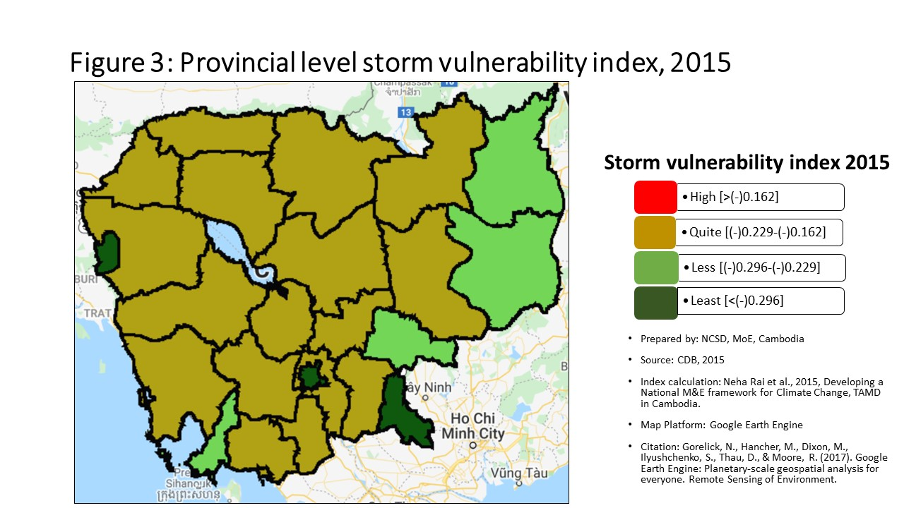
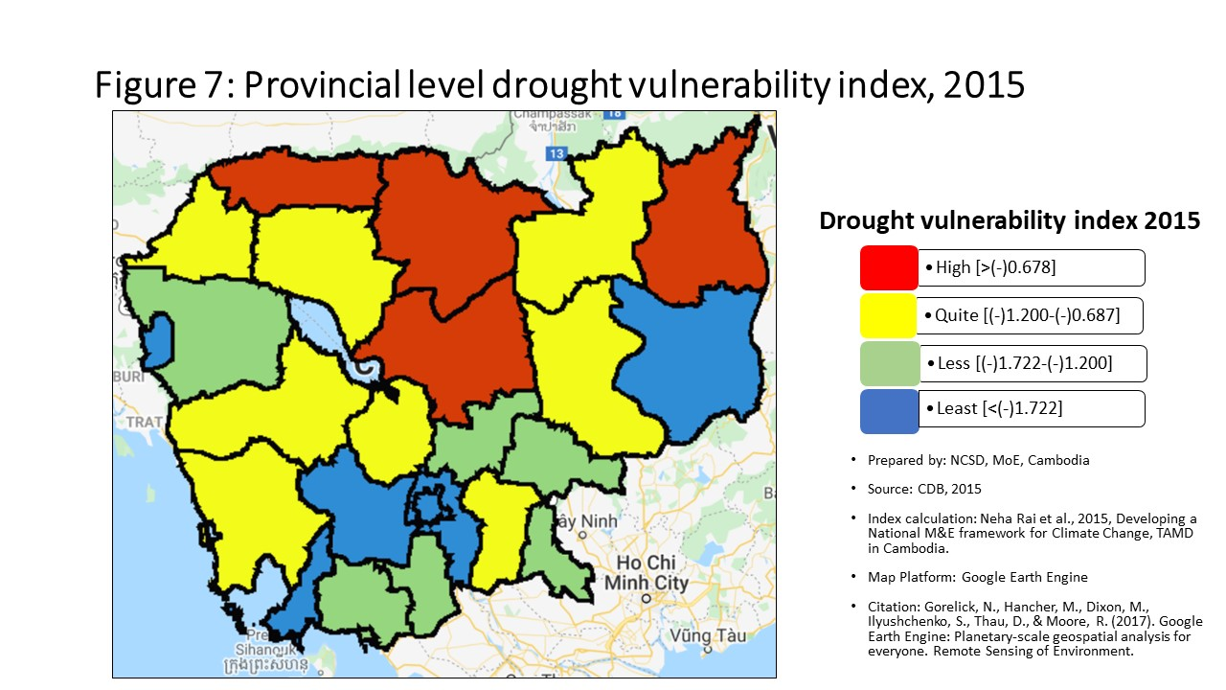
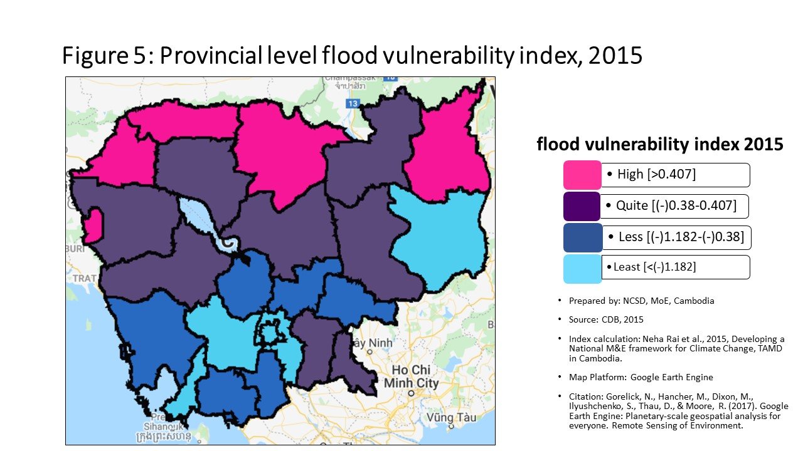
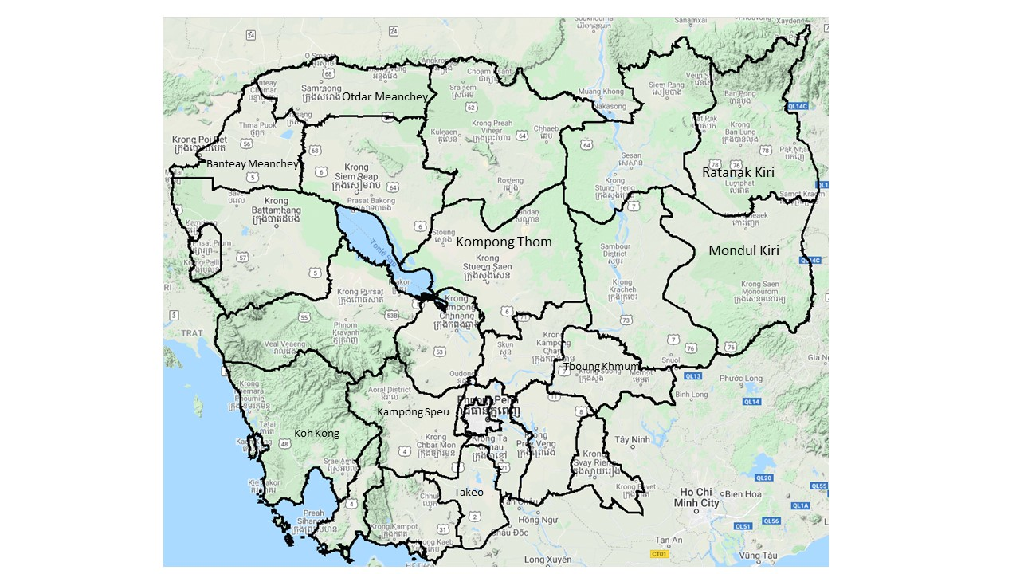
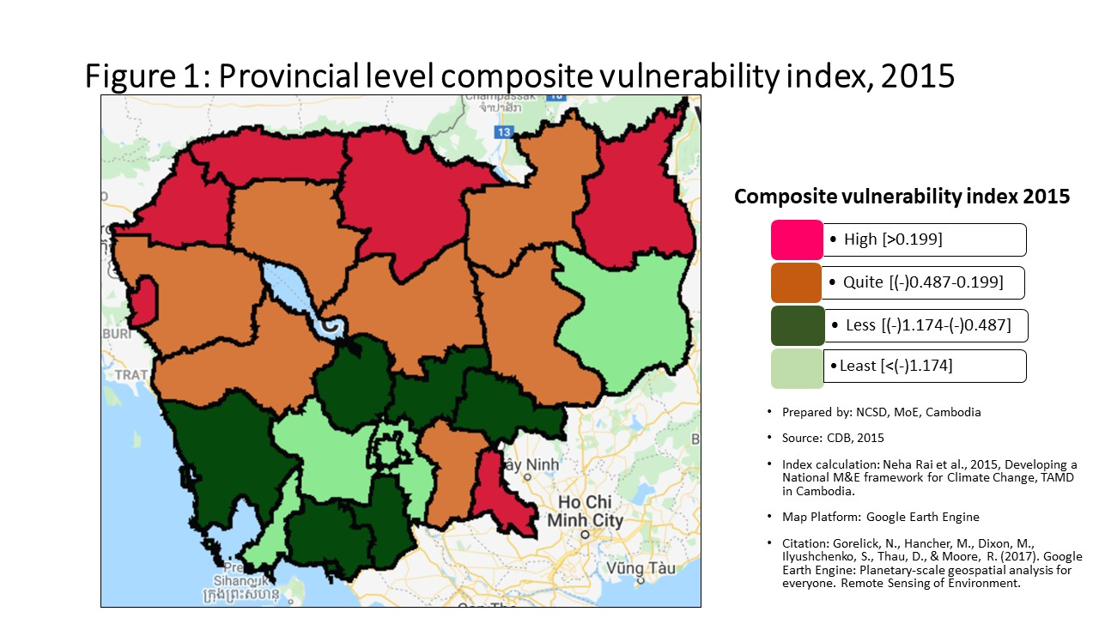
Vulnerability Index by province, 2015
Prepared by: | NCSD, MoE, Cambodia
Source: | CDB 2015
PROV_CODE | PROV_NAME | Storm VI | Rank | Flood VI | Rank | Drought VI | Rank | Composite VI | Rank
1 | បន្ទាយមានជ័យ | -0.172 | 2 | 0.777 | 2 | -0.840 | 5 | 0.622 | 2
2 | បាត់ដំបង | -0.182 | 4 | 0.160 | 7 | -1.238 | 14 | 0.128 | 7
3 | កំពង់ចាម | -0.182 | 5 | -0.653 | 15 | -1.311 | 17 | -0.702 | 15
4 | កំពង់ឆ្នាំង | -0.172 | 3 | -0.592 | 14 | -0.908 | 7 | -0.592 | 14
5 | កំពង់ស្ពឺ | -0.221 | 14 | -1.346 | 22 | -1.962 | 20 | -1.406 | 22
6 | កំពង់ធំ | -0.205 | 9 | -0.356 | 12 | -0.558 | 2 | -0.412 | 12
7 | កំពត | -0.214 | 12 | -1.003 | 19 | -1.236 | 13 | -0.937 | 18
8 | កណ្ដាល | -0.226 | 18 | -1.249 | 21 | -1.965 | 21 | -1.253 | 21
9 | កោះកុង | -0.225 | 16 | -0.981 | 18 | -1.138 | 11 | -0.940 | 19
10 | ក្រចេះ | -0.211 | 11 | -0.037 | 9 | -1.045 | 9 | -0.237 | 9
11 | មណ្ឌលគិរី | -0.275 | 22 | -1.790 | 23 | -2.315 | 24 | -1.870 | 23
12 | ភ្នំពេញ | -0.493 | 25 | -2.498 | 25 | -2.969 | 25 | -2.527 | 25
13 | ព្រះវិហារ | -0.186 | 6 | 0.531 | 5 | -0.617 | 3 | 0.286 | 5
14 | ព្រៃវែង | -0.225 | 17 | -0.296 | 11 | -1.171 | 12 | -0.367 | 11
15 | ពោធិ៍សាត់ | -0.193 | 7 | -0.360 | 13 | -1.129 | 10 | -0.447 | 13
16 | រតនគិរី | -0.254 | 19 | 0.767 | 3 | -0.556 | 1 | 0.408 | 4
17 | សៀមរាប | -0.209 | 10 | -0.213 | 10 | -0.943 | 8 | -0.305 | 10
18 | ព្រះសីហនុ | -0.273 | 21 | -2.038 | 24 | -2.193 | 23 | -1.991 | 24
19 | ស្ទឹងត្រែង | -0.224 | 15 | 0.018 | 8 | -0.855 | 6 | -0.114 | 8
20 | ស្វាយរៀង | -0.343 | 24 | 0.297 | 6 | -1.360 | 18 | 0.215 | 6
21 | តាកែវ | -0.172 | 1 | -0.847 | 17 | -1.268 | 15 | -0.814 | 16
22 | ឧត្ដរមានជ័យ | -0.218 | 13 | 0.561 | 4 | -0.664 | 4 | 0.453 | 3
23 | កែប | -0.203 | 8 | -1.051 | 20 | -1.309 | 16 | -0.970 | 20
24 | ប៉ៃលិន | -0.308 | 23 | 1.365 | 1 | -2.078 | 22 | 0.905 | 1
25 | ត្បូងឃ្មុំ | -0.263 | 20 | -0.806 | 16 | -1.566 | 19 | -0.841 | 17

Percentage
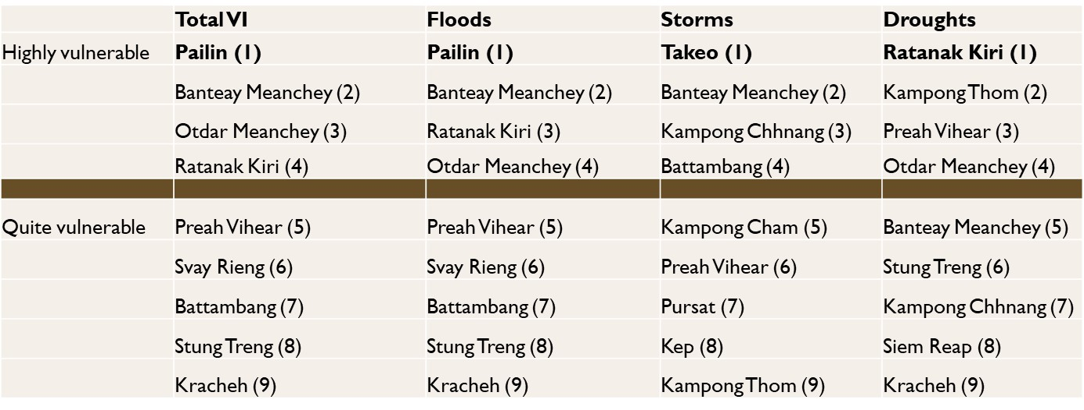
Communes that are 'highly vulnerable' to climate hazards in each provinces, by hazard type
 | Highly vunlerble |  |  |  | Quite Vulnerable
 | Storm | Flood | Drought |  | Storm | Flood | Drought
បន្ទាយមានជ័យ | 41.54% | 49.23% | 53.85% | បន្ទាយមានជ័យ | 47.69% | 33.85% | 24.62%
បាត់ដំបង | 46.08% | 28.43% | 31.37% | បាត់ដំបង | 33.33% | 36.27% | 27.45%
កំពង់ចាម | 42.20% | 10.09% | 25.69% | កំពង់ចាម | 39.45% | 20.18% | 32.11%
កំពង់ឆ្នាំង | 37.68% | 8.70% | 39.13% | កំពង់ឆ្នាំង | 30.43% | 28.99% | 30.43%
កំពង់ស្ពឺ | 12.64% | 12.64% | 9.20% | កំពង់ស្ពឺ | 43.68% | 3.45% | 22.99%
កំពង់ធំ | 27.16% | 22.22% | 50.62% | កំពង់ធំ | 38.27% | 28.40% | 23.46%
កំពត | 24.73% | 3.23% | 25.81% | កំពត | 39.78% | 19.35% | 37.63%
កណ្ដាល | 22.05% | 8.66% | 3.94% | កណ្ដាល | 27.56% | 11.02% | 14.17%
កោះកុង | 10.34% | 0.00% | 48.28% | កោះកុង | 48.28% | 41.38% | 10.34%
ក្រចេះ | 28.26% | 19.57% | 39.13% | ក្រចេះ | 30.43% | 30.43% | 32.61%
មណ្ឌលគិរី | 9.52% | 9.52% | 28.57% | មណ្ឌលគិរី | 9.52% | 14.29% | 33.33%
ភ្នំពេញ | 1.04% | 4.17% | 0.00% | ភ្នំពេញ | 0.00% | 0.00% | 3.13%
ព្រះវិហារ | 37.25% | 23.53% | 70.59% | ព្រះវិហារ | 39.22% | 50.98% | 13.73%
ព្រៃវែង | 22.41% | 17.24% | 24.14% | ព្រៃវែង | 24.14% | 21.55% | 39.66%
ពោធិ៍សាត់ | 32.65% | 18.37% | 30.61% | ពោធិ៍សាត់ | 44.90% | 30.61% | 36.73%
រតនគិរី | 6.00% | 18.00% | 68.00% | រតនគិរី | 30.00% | 42.00% | 18.00%
សៀមរាប | 25.00% | 15.00% | 61.00% | សៀមរាប | 44.00% | 47.00% | 13.00%
ព្រះសីហនុ | 11.11% | 0.00% | 11.11% | ព្រះសីហនុ | 37.04% | 0.00% | 7.41%
Communes that are 'quite vulnerable' to climate hazards in each provinces, by hazard type
ស្ទឹងត្រែង | 17.65% | 14.71% | 67.65% | ស្ទឹងត្រែង | 35.29% | 55.88% | 14.71%
ស្វាយរៀង | 0.00% | 33.75% | 33.75% | ស្វាយរៀង | 0.00% | 20.00% | 32.50%
តាកែវ | 32.00% | 8.00% | 20.00% | តាកែវ | 46.00% | 18.00% | 31.00%
ឧត្ដរមានជ័យ | 25.00% | 37.50% | 58.33% | ឧត្ដរមានជ័យ | 29.17% | 50.00% | 29.17%
កែប | 40.00% | 0.00% | 20.00% | កែប | 0.00% | 20.00% | 40.00%
ប៉ៃលិន | 0.00% | 62.50% | 12.50% | ប៉ៃលិន | 25.00% | 25.00% | 0.00%
ត្បូងឃ្មុំ | 6.25% | 10.94% | 18.75% | ត្បូងឃ្មុំ | 18.75% | 20.31% | 35.94%

Commune Ranking
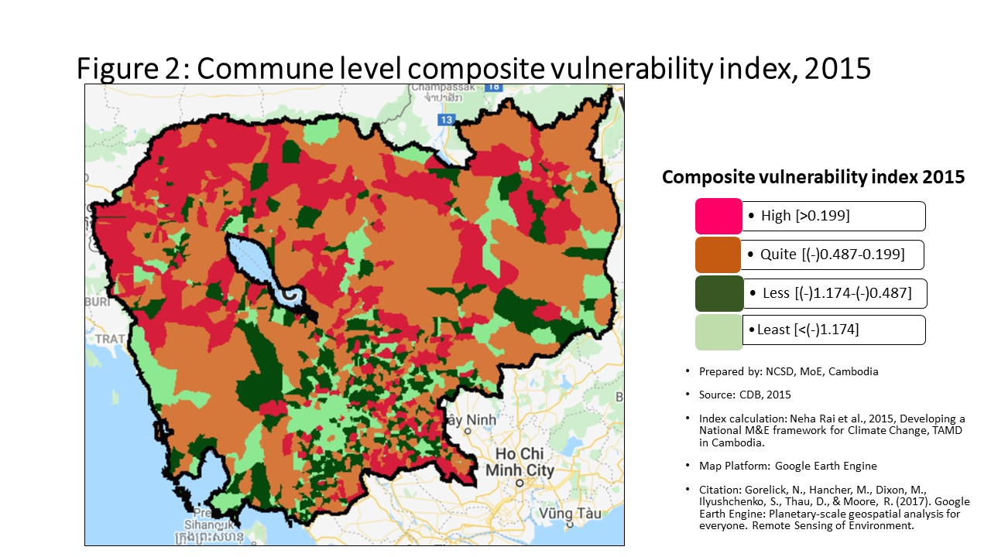
Vulnerability Index by commune, 2015
Prepared by: | NCSD, MoE,Cambodia
Source: | CDB 2015
CommGis | Province | District | Commune | Storm VI | Rank | FLOOD VI | Rank | Drought VI | Rank | Composite VI | Rank
10201 | បន្ទាយមានជ័យ | មង្គលបូរី | បន្ទាយនាង | -0.17 | 451 | 2.17 | 112 | -1.24 | 951 | 1.933 | 90
10202 | បន្ទាយមានជ័យ | មង្គលបូរី | បត់ត្រង់ | -0.18 | 523 | -0.24 | 575 | -0.75 | 586 | -0.116 | 502
10203 | បន្ទាយមានជ័យ | មង្គលបូរី | ចំណោម | -0.17 | 487 | 0.43 | 257 | -1.01 | 789 | 0.244 | 288
10207 | បន្ទាយមានជ័យ | មង្គលបូរី | ភ្នំតូច | -0.20 | 689 | 1.05 | 188 | -2.69 | 1461 | 0.178 | 309
10208 | បន្ទាយមានជ័យ | មង្គលបូរី | រហាត់ទឹក | -0.14 | 274 | 0.06 | 353 | -0.81 | 629 | 0.063 | 353
10204 | បន្ទាយមានជ័យ | មង្គលបូរី | គោកបល្ល័ង្គ | -0.11 | 128 | 0.06 | 354 | -0.35 | 231 | 0.154 | 320
10205 | បន្ទាយមានជ័យ | មង្គលបូរី | គយម៉ែង | -0.17 | 426 | -0.65 | 855 | -1.63 | 1138 | -0.543 | 825
10206 | បន្ទាយមានជ័យ | មង្គលបូរី | អូរប្រាសាទ | -0.14 | 260 | 0.57 | 240 | -0.89 | 689 | 0.270 | 277
10209 | បន្ទាយមានជ័យ | មង្គលបូរី | ឫស្សីក្រោក | -0.25 | 1075 | -1.89 | 1357 | -2.85 | 1488 | -1.922 | 1394
10210 | បន្ទាយមានជ័យ | មង្គលបូរី | សំបួរ | -0.16 | 367 | 2.19 | 110 | -0.28 | 175 | 1.514 | 111
10211 | បន្ទាយមានជ័យ | មង្គលបូរី | សឿ | -0.11 | 122 | 0.27 | 282 | -0.53 | 374 | 0.308 | 266
10212 | បន្ទាយមានជ័យ | មង្គលបូរី | ស្រះរាំង | -0.11 | 133 | 2.58 | 90 | -0.45 | 306 | 1.991 | 87
10213 | បន្ទាយមានជ័យ | មង្គលបូរី | តាឡំ | -0.11 | 106 | 0.12 | 328 | -0.72 | 561 | 0.240 | 289
10301 | បន្ទាយមានជ័យ | ភ្នំស្រុក | ណាំតៅ | -0.18 | 507 | 0.84 | 208 | -0.13 | 90 | 0.948 | 166
10302 | បន្ទាយមានជ័យ | ភ្នំស្រុក | ប៉ោយចារ | -0.15 | 338 | 2.51 | 92 | -0.34 | 223 | 2.477 | 61
10303 | បន្ទាយមានជ័យ | ភ្នំស្រុក | ពន្លៃ | -0.22 | 823 | 0.85 | 207 | -0.81 | 626 | 0.972 | 162
10304 | បន្ទាយមានជ័យ | ភ្នំស្រុក | ស្ពានស្រែង | -0.22 | 837 | 0.16 | 311 | -0.21 | 136 | 0.250 | 287
10305 | បន្ទាយមានជ័យ | ភ្នំស្រុក | ស្រះជីក | -0.17 | 485 | 2.30 | 101 | -0.36 | 239 | 2.354 | 66
10306 | បន្ទាយមានជ័យ | ភ្នំស្រុក | ភ្នំដី | -0.20 | 724 | 2.49 | 95 | -0.70 | 536 | 1.982 | 89
10401 | បន្ទាយមានជ័យ | ព្រះនេត្រព្រះ | ឈ្នួរមានជ័យ | -0.14 | 271 | 0.60 | 238 | -0.48 | 334 | 0.573 | 215
10402 | បន្ទាយមានជ័យ | ព្រះនេត្រព្រះ | ជប់វារី | -0.15 | 336 | 0.33 | 273 | -0.99 | 778 | 0.362 | 256
10403 | បន្ទាយមានជ័យ | ព្រះនេត្រព្រះ | ភ្នំលៀប | -0.18 | 573 | -0.63 | 843 | -1.10 | 852 | -0.646 | 889
10404 | បន្ទាយមានជ័យ | ព្រះនេត្រព្រះ | ប្រាសាទ | -0.18 | 515 | -0.03 | 403 | -0.42 | 283 | 0.008 | 390
10405 | បន្ទាយមានជ័យ | ព្រះនេត្រព្រះ | ព្រះនេត្រព្រះ | -0.18 | 556 | 3.93 | 50 | -0.52 | 360 | 2.768 | 54
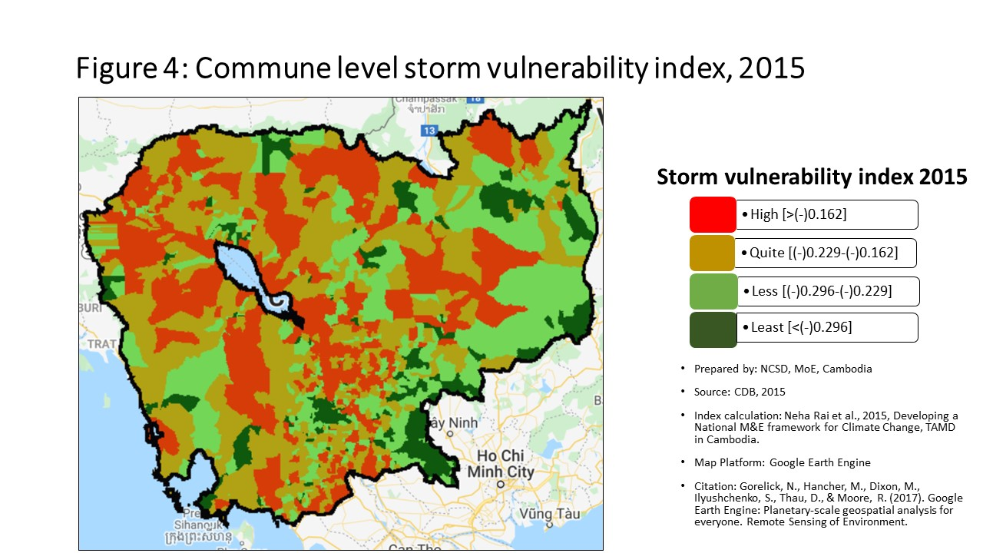
10406 | បន្ទាយមានជ័យ | ព្រះនេត្រព្រះ | រហាល | -0.18 | 541 | 1.12 | 182 | -0.46 | 318 | 1.099 | 150
10407 | បន្ទាយមានជ័យ | ព្រះនេត្រព្រះ | ទានកាំ | -0.12 | 153 | 1.01 | 192 | 0.66 | 14 | 1.063 | 155
10408 | បន្ទាយមានជ័យ | ព្រះនេត្រព្រះ | ទឹកជោរ | -0.17 | 471 | -0.14 | 487 | -0.53 | 370 | -0.004 | 405
10409 | បន្ទាយមានជ័យ | ព្រះនេត្រព្រះ | បុស្បូវ | -0.18 | 510 | 2.19 | 111 | -0.45 | 304 | 1.566 | 108
10501 | បន្ទាយមានជ័យ | អូរជ្រៅ | ចង្ហា | -0.12 | 152 | 0.08 | 339 | -0.52 | 364 | 0.190 | 304
10502 | បន្ទាយមានជ័យ | អូរជ្រៅ | កូប | -0.16 | 386 | 0.98 | 197 | -0.59 | 428 | 0.949 | 165
10503 | បន្ទាយមានជ័យ | អូរជ្រៅ | គុត្ដសត | -0.25 | 1067 | 0.21 | 294 | -0.65 | 487 | 0.189 | 306
10505 | បន្ទាយមានជ័យ | អូរជ្រៅ | សំរោង | -0.13 | 208 | -0.20 | 544 | -0.43 | 294 | -0.089 | 476
10506 | បន្ទាយមានជ័យ | អូរជ្រៅ | សូភី | -0.21 | 740 | 3.17 | 69 | -0.46 | 316 | 2.118 | 77
10507 | បន្ទាយមានជ័យ | អូរជ្រៅ | សឹង្ហ | -0.13 | 223 | 2.11 | 116 | -0.63 | 463 | 1.456 | 118
10509 | បន្ទាយមានជ័យ | អូរជ្រៅ | អូរបីជាន់ | -0.10 | 91 | -0.01 | 396 | -0.72 | 557 | -0.018 | 416
10602 | បន្ទាយមានជ័យ | សិរីសោភ័ណ | កំពង់ស្វាយ | -0.27 | 1209 | -2.31 | 1444 | -2.67 | 1458 | -2.325 | 1462
10603 | បន្ទាយមានជ័យ | សិរីសោភ័ណ | កោះពងសត្វ | -0.15 | 322 | 0.18 | 305 | -0.39 | 257 | 0.151 | 321
10604 | បន្ទាយមានជ័យ | សិរីសោភ័ណ | ម្កាក់ | -0.13 | 220 | -0.16 | 502 | -0.72 | 559 | -0.038 | 431
10605 | បន្ទាយមានជ័យ | សិរីសោភ័ណ | អូរអំបិល | -0.20 | 698 | -0.48 | 737 | -0.80 | 620 | -0.352 | 687
10606 | បន្ទាយមានជ័យ | សិរីសោភ័ណ | ភ្នៀត | -0.18 | 558 | 3.10 | 74 | -0.28 | 174 | 2.102 | 79
10607 | បន្ទាយមានជ័យ | សិរីសោភ័ណ | ព្រះពន្លា | -0.35 | 1440 | -1.41 | 1232 | -1.58 | 1119 | -1.249 | 1194
10608 | បន្ទាយមានជ័យ | សិរីសោភ័ណ | ទឹកថ្លា | -0.25 | 1066 | 1.57 | 143 | -0.67 | 507 | 1.318 | 129
10701 | បន្ទាយមានជ័យ | ថ្មពួក | បន្ទាយឆ្មារ | -0.17 | 486 | 0.82 | 211 | -0.66 | 495 | 0.532 | 222
10702 | បន្ទាយមានជ័យ | ថ្មពួក | គោករមៀត | -0.12 | 142 | 0.15 | 317 | -0.56 | 408 | 0.265 | 282
10703 | បន្ទាយមានជ័យ | ថ្មពួក | ភូមិថ្មី | -0.16 | 406 | -0.24 | 572 | -1.14 | 873 | -0.108 | 489
10704 | បន្ទាយមានជ័យ | ថ្មពួក | ថ្មពួក | -0.17 | 475 | 0.38 | 266 | -0.81 | 623 | 0.360 | 257
10705 | បន្ទាយមានជ័យ | ថ្មពួក | គោកកឋិន | -0.12 | 143 | 0.79 | 216 | -0.25 | 156 | 0.818 | 179
10706 | បន្ទាយមានជ័យ | ថ្មពួក | គំរូ | -0.19 | 580 | -0.64 | 849 | -1.37 | 1027 | -0.506 | 802
10801 | បន្ទាយមានជ័យ | ស្វាយចេក | ផ្គាំ | -0.17 | 431 | 4.53 | 40 | -0.56 | 403 | 4.575 | 21
10802 | បន្ទាយមានជ័យ | ស្វាយចេក | សារង្គ | -0.24 | 1017 | -0.53 | 770 | -1.38 | 1028 | -0.560 | 837
10803 | បន្ទាយមានជ័យ | ស្វាយចេក | ស្លក្រាម | -0.16 | 375 | 0.29 | 280 | -0.58 | 423 | 0.409 | 239
10804 | បន្ទាយមានជ័យ | ស្វាយចេក | ស្វាយចេក | -0.11 | 130 | 2.86 | 81 | -0.60 | 436 | 2.018 | 86
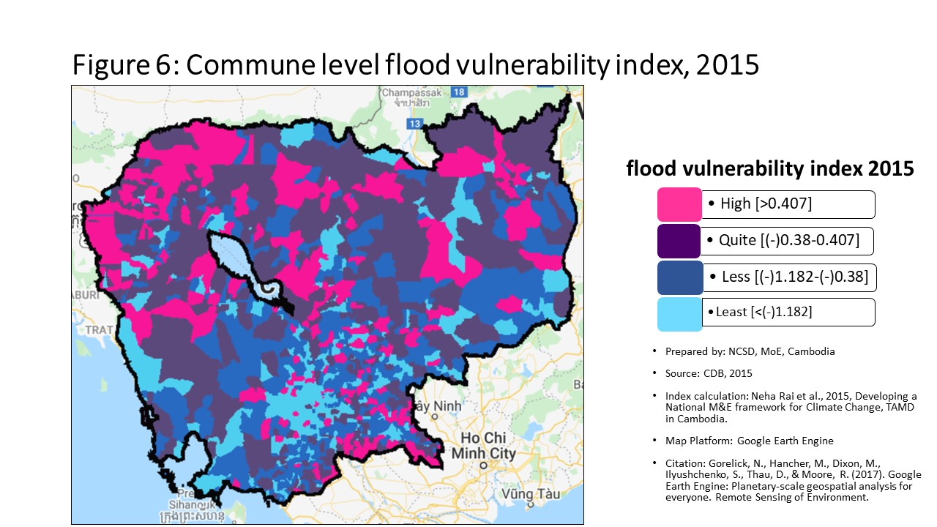
10805 | បន្ទាយមានជ័យ | ស្វាយចេក | តាបែន | -0.15 | 284 | 7.48 | 16 | -0.46 | 313 | 5.156 | 17
10806 | បន្ទាយមានជ័យ | ស្វាយចេក | តាផូ | -0.11 | 118 | 0.31 | 275 | -0.28 | 181 | 0.277 | 275
10807 | បន្ទាយមានជ័យ | ស្វាយចេក | ទ្រាស | -0.10 | 89 | 1.93 | 123 | -0.56 | 406 | 1.490 | 114
10808 | បន្ទាយមានជ័យ | ស្វាយចេក | រលួស | -0.19 | 598 | -0.54 | 783 | -1.60 | 1128 | -0.398 | 727
10901 | បន្ទាយមានជ័យ | ម៉ាឡៃ | បឹងបេង | -0.22 | 832 | 0.48 | 252 | -2.03 | 1295 | 0.571 | 216
10902 | បន្ទាយមានជ័យ | ម៉ាឡៃ | ម៉ាឡៃ | -0.22 | 821 | 1.85 | 126 | -1.70 | 1173 | 1.340 | 128
10903 | បន្ទាយមានជ័យ | ម៉ាឡៃ | អូរសំព័រ | -0.19 | 581 | 1.48 | 149 | -0.83 | 648 | 1.562 | 109
10904 | បន្ទាយមានជ័យ | ម៉ាឡៃ | អូរស្រឡៅ | -0.21 | 774 | 0.20 | 297 | -1.53 | 1099 | 0.296 | 271
10905 | បន្ទាយមានជ័យ | ម៉ាឡៃ | ទួលពង្រ | -0.14 | 256 | 0.50 | 250 | -0.53 | 375 | 0.515 | 227
10906 | បន្ទាយមានជ័យ | ម៉ាឡៃ | តាគង់ | -0.11 | 134 | 0.71 | 227 | -0.20 | 129 | 0.677 | 204
11001 | បន្ទាយមានជ័យ | ប៉ោយប៉ែត | និមិត្ដ | -0.17 | 435 | -0.30 | 605 | -1.18 | 905 | -0.255 | 615
11002 | បន្ទាយមានជ័យ | ប៉ោយប៉ែត | ប៉ោយប៉ែត | -0.26 | 1118 | -1.58 | 1277 | -1.69 | 1167 | -1.590 | 1299
11003 | បន្ទាយមានជ័យ | ប៉ោយប៉ែត | ផ្សារកណ្តាល | -0.23 | 901 | -1.55 | 1268 | -1.93 | 1268 | -1.486 | 1274
20101 | បាត់ដំបង | បាណន់ | កន្ទឺ ១ | -0.16 | 384 | -0.14 | 492 | -0.50 | 345 | -0.007 | 407
20102 | បាត់ដំបង | បាណន់ | កន្ទឺ ២ | -0.17 | 420 | 1.82 | 127 | -0.65 | 489 | 1.228 | 139
20103 | បាត់ដំបង | បាណន់ | បាយដំរាំ | -0.16 | 349 | -0.68 | 872 | -0.87 | 667 | -0.661 | 895
20104 | បាត់ដំបង | បាណន់ | ឈើទាល | -0.19 | 656 | -0.89 | 984 | -1.39 | 1043 | -0.756 | 958
20105 | បាត់ដំបង | បាណន់ | ចែងមានជ័យ | -0.16 | 353 | 2.48 | 96 | -0.52 | 362 | 2.033 | 83
20106 | បាត់ដំបង | បាណន់ | ភ្នំសំពៅ | -0.20 | 731 | -0.22 | 550 | -0.96 | 746 | -0.229 | 601
20107 | បាត់ដំបង | បាណន់ | ស្នឹង | -0.16 | 412 | -1.79 | 1331 | -2.57 | 1443 | -1.742 | 1343
20108 | បាត់ដំបង | បាណន់ | តាគ្រាម | -0.11 | 123 | -0.29 | 599 | -0.89 | 692 | -0.169 | 547
20201 | បាត់ដំបង | ថ្មគោល | តាពូង | -0.16 | 365 | -1.45 | 1241 | -2.01 | 1286 | -1.352 | 1234
20202 | បាត់ដំបង | ថ្មគោល | តាម៉ឺន | -0.19 | 586 | -0.20 | 533 | -1.00 | 785 | -0.084 | 473
20203 | បាត់ដំបង | ថ្មគោល | អូរតាគី | -0.08 | 67 | -0.10 | 454 | -0.64 | 483 | -0.056 | 449
20204 | បាត់ដំបង | ថ្មគោល | ជ្រៃ | -0.16 | 377 | -0.59 | 810 | -1.37 | 1019 | -0.604 | 863
20205 | បាត់ដំបង | ថ្មគោល | អន្លង់រុន | -0.09 | 77 | 0.04 | 362 | -0.50 | 344 | 0.086 | 339
20206 | បាត់ដំបង | ថ្មគោល | ជ្រោយស្ដៅ | -0.09 | 76 | -0.23 | 559 | -0.95 | 742 | -0.139 | 529
20207 | បាត់ដំបង | ថ្មគោល | បឹងព្រីង | -0.15 | 307 | -1.11 | 1105 | -2.17 | 1343 | -1.064 | 1106
20208 | បាត់ដំបង | ថ្មគោល | គោកឃ្មុំ | -0.11 | 105 | 0.72 | 226 | 1.11 | 12 | 0.428 | 236
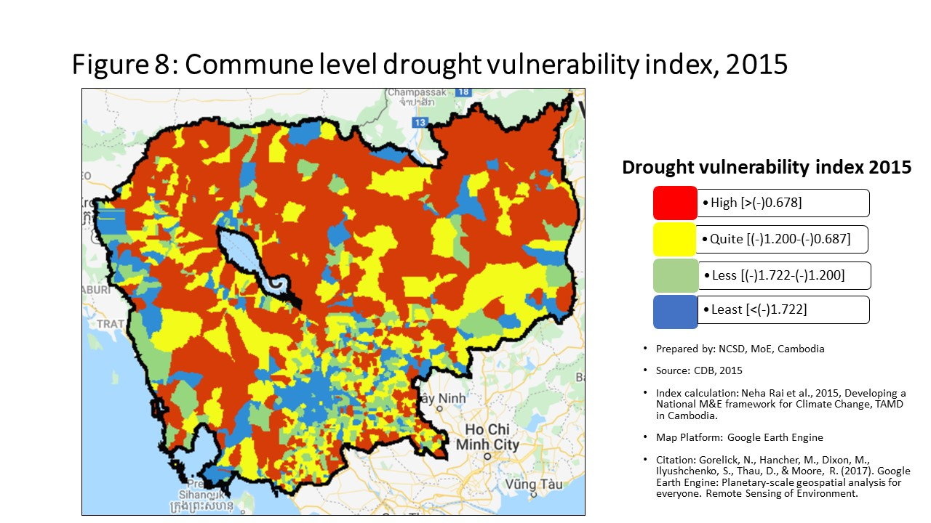
20209 | បាត់ដំបង | ថ្មគោល | បន្សាយត្រែង | -0.15 | 297 | -0.32 | 626 | -1.30 | 982 | -0.220 | 593
20210 | បាត់ដំបង | ថ្មគោល | រូងជ្រៃ | -0.15 | 304 | 0.43 | 258 | -0.86 | 660 | 0.457 | 234
20301 | បាត់ដំបង | បាត់ដំបង | ទួលតាឯក | -0.42 | 1544 | -1.56 | 1271 | -1.69 | 1166 | -1.404 | 1247
20302 | បាត់ដំបង | បាត់ដំបង | ព្រែកព្រះស្ដេច | -0.32 | 1381 | -1.03 | 1066 | -1.07 | 834 | -0.890 | 1023
20303 | បាត់ដំបង | បាត់ដំបង | រតនៈ | -0.31 | 1365 | -5.02 | 1612 | -5.23 | 1611 | -4.868 | 1612
20304 | បាត់ដំបង | បាត់ដំបង | ចំការសំរោង | -0.33 | 1416 | -2.44 | 1472 | -2.66 | 1457 | -2.309 | 1458
20305 | បាត់ដំបង | បាត់ដំបង | ស្លាកែត | -0.38 | 1505 | -2.40 | 1465 | -2.59 | 1447 | -2.251 | 1450
20306 | បាត់ដំបង | បាត់ដំបង | ក្ដុលដូនទាវ | -0.30 | 1318 | -1.29 | 1181 | -1.54 | 1105 | -1.165 | 1157
20307 | បាត់ដំបង | បាត់ដំបង | អូរម៉ាល់ | -0.19 | 630 | -0.88 | 979 | -1.50 | 1087 | -0.739 | 944
20308 | បាត់ដំបង | បាត់ដំបង | វត្ដគរ | -0.30 | 1311 | -0.51 | 757 | -1.70 | 1175 | -0.671 | 903
20309 | បាត់ដំបង | បាត់ដំបង | អូរចារ | -0.30 | 1310 | -1.95 | 1374 | -2.10 | 1320 | -1.793 | 1355
20310 | បាត់ដំបង | បាត់ដំបង | ស្វាយប៉ោ | -0.40 | 1534 | -1.14 | 1117 | -1.11 | 858 | -0.989 | 1076
20401 | បាត់ដំបង | បវេល | បវេល | -0.15 | 306 | -0.77 | 923 | -1.48 | 1082 | -0.672 | 904
20402 | បាត់ដំបង | បវេល | ខ្នាចរមាស | -0.15 | 300 | 0.05 | 361 | -0.78 | 598 | 0.129 | 329
20403 | បាត់ដំបង | បវេល | ល្វា | -0.13 | 196 | 0.08 | 340 | -0.78 | 599 | 0.163 | 317
20404 | បាត់ដំបង | បវេល | ព្រៃខ្ពស់ | -0.15 | 331 | 0.01 | 379 | -0.49 | 336 | 0.110 | 333
20405 | បាត់ដំបង | បវេល | អំពិលប្រាំដើម | -0.12 | 167 | -0.10 | 449 | -0.52 | 366 | -0.025 | 422
20406 | បាត់ដំបង | បវេល | ក្ដុលតាហែន | -0.13 | 179 | -0.42 | 689 | -0.78 | 601 | -0.347 | 684
20407 | បាត់ដំបង | បវេល | ឃ្លាំងមាស | -0.15 | 309 | -0.18 | 521 | -0.46 | 315 | -0.091 | 478
20408 | បាត់ដំបង | បវេល | បឹងប្រាំ | -0.10 | 99 | 0.14 | 323 | -0.02 | 42 | 0.210 | 296
20501 | បាត់ដំបង | ឯកភ្នំ | ព្រែកនរិន្ទ | -0.21 | 737 | -0.61 | 830 | -0.91 | 711 | -0.636 | 888
20502 | បាត់ដំបង | ឯកភ្នំ | សំរោងក្នុង | -0.31 | 1352 | -0.76 | 916 | -1.02 | 805 | -0.770 | 968
20503 | បាត់ដំបង | ឯកភ្នំ | ព្រែកខ្ពប | -0.23 | 943 | -0.76 | 915 | -1.03 | 811 | -0.696 | 917
20504 | បាត់ដំបង | ឯកភ្នំ | ព្រែកហ្លួង | -0.16 | 396 | -0.45 | 710 | -0.62 | 458 | -0.331 | 677
20505 | បាត់ដំបង | ឯកភ្នំ | ពាមឯក | -0.17 | 439 | -1.30 | 1187 | -1.55 | 1111 | -1.251 | 1196
20506 | បាត់ដំបង | ឯកភ្នំ | ព្រៃចាស់ | -0.04 | 29 | 0.00 | 384 | -0.01 | 41 | -0.061 | 451
20507 | បាត់ដំបង | ឯកភ្នំ | កោះជីវាំង | -0.02 | 19 | 0.03 | 366 | 0.05 | 33 | -0.022 | 421
20601 | បាត់ដំបង | មោងឫស្សី | មោង | -0.17 | 425 | -0.94 | 1018 | -1.30 | 983 | -0.920 | 1047
20602 | បាត់ដំបង | មោងឫស្សី | គារ | -0.15 | 318 | -0.34 | 646 | -0.80 | 617 | -0.312 | 661
20603 | បាត់ដំបង | មោងឫស្សី | ព្រៃស្វាយ | -0.11 | 124 | -0.60 | 826 | -1.19 | 910 | -0.597 | 861
20604 | បាត់ដំបង | មោងឫស្សី | ឫស្សីក្រាំង | -0.10 | 94 | -1.20 | 1140 | -1.77 | 1210 | -1.141 | 1144
20605 | បាត់ដំបង | មោងឫស្សី | ជ្រៃ | -0.07 | 52 | 1.05 | 186 | -0.40 | 267 | 0.722 | 194
20606 | បាត់ដំបង | មោងឫស្សី | តាលាស់ | -0.14 | 261 | -0.17 | 515 | -0.59 | 433 | -0.194 | 573
20607 | បាត់ដំបង | មោងឫស្សី | កកោះ | -0.04 | 33 | -0.03 | 402 | -0.63 | 465 | -0.042 | 433
20608 | បាត់ដំបង | មោងឫស្សី | ព្រៃតូច | -0.18 | 517 | -0.34 | 641 | -0.89 | 686 | -0.247 | 611
20609 | បាត់ដំបង | មោងឫស្សី | របស់មង្គល | -0.08 | 68 | -0.14 | 493 | -0.46 | 311 | -0.154 | 536
20701 | បាត់ដំបង | រតនមណ្ឌល | ស្ដៅ | -0.19 | 628 | 1.76 | 130 | -0.74 | 569 | 1.360 | 125
20702 | បាត់ដំបង | រតនមណ្ឌល | អណ្ដើកហែប | -0.20 | 699 | 0.07 | 346 | -0.30 | 196 | 0.129 | 328
20703 | បាត់ដំបង | រតនមណ្ឌល | ផ្លូវមាស | -0.13 | 203 | -0.23 | 563 | -1.32 | 995 | -0.201 | 577
20704 | បាត់ដំបង | រតនមណ្ឌល | ត្រែង | -0.14 | 270 | -1.58 | 1279 | -3.13 | 1521 | -1.568 | 1291
20705 | បាត់ដំបង | រតនមណ្ឌល | រស្មីសង្ហារ | -0.16 | 355 | 1.16 | 178 | -0.29 | 189 | 1.144 | 146
20801 | បាត់ដំបង | សង្កែ | អន្លង់វិល | -0.21 | 761 | -0.99 | 1040 | -1.24 | 950 | -0.851 | 1012
20802 | បាត់ដំបង | សង្កែ | នរា | -0.31 | 1345 | -1.01 | 1053 | -1.19 | 913 | -0.913 | 1040
20803 | បាត់ដំបង | សង្កែ | តាប៉ុន | -0.19 | 622 | -0.07 | 421 | -0.95 | 737 | 0.086 | 340
20804 | បាត់ដំបង | សង្កែ | រកា | -0.18 | 526 | -0.28 | 593 | -0.50 | 349 | -0.135 | 523
20805 | បាត់ដំបង | សង្កែ | កំពង់ព្រះ | -0.24 | 1008 | -0.20 | 536 | -0.40 | 265 | -0.143 | 530
20806 | បាត់ដំបង | សង្កែ | កំពង់ព្រៀង | -0.20 | 723 | -0.19 | 530 | -0.89 | 683 | -0.045 | 438
20807 | បាត់ដំបង | សង្កែ | រាំងកេសី | -0.14 | 233 | -0.34 | 643 | -0.87 | 675 | -0.184 | 559
20808 | បាត់ដំបង | សង្កែ | អូរដំបង ១ | -0.22 | 812 | 0.88 | 204 | -1.06 | 828 | 0.396 | 241
20809 | បាត់ដំបង | សង្កែ | អូរដំបង ២ | -0.23 | 922 | -0.63 | 841 | -0.69 | 523 | -0.511 | 803
20810 | បាត់ដំបង | សង្កែ | វត្ដតាមិម | -0.18 | 522 | 1.33 | 165 | -0.79 | 612 | 0.739 | 188
20901 | បាត់ដំបង | សំឡូត | តាតោក | -0.20 | 707 | 6.79 | 20 | -0.47 | 325 | 4.503 | 22
20902 | បាត់ដំបង | សំឡូត | កំពង់ល្ពៅ | -0.22 | 844 | -1.34 | 1203 | -2.28 | 1366 | -1.167 | 1158
20903 | បាត់ដំបង | សំឡូត | អូរសំរិល | -0.16 | 398 | -0.50 | 747 | -2.35 | 1389 | -0.447 | 760
20904 | បាត់ដំបង | សំឡូត | ស៊ុង | -0.23 | 892 | -0.65 | 860 | -1.76 | 1205 | -0.549 | 828
20905 | បាត់ដំបង | សំឡូត | សំឡូត | -0.23 | 881 | -0.11 | 457 | -0.64 | 482 | 0.021 | 380
20906 | បាត់ដំបង | សំឡូត | មានជ័យ | -0.23 | 906 | 0.68 | 231 | -0.97 | 755 | 0.733 | 191
20907 | បាត់ដំបង | សំឡូត | តាសាញ | -0.23 | 890 | -0.14 | 490 | -1.71 | 1178 | -0.018 | 418
21001 | បាត់ដំបង | សំពៅលូន | សំពៅលូន | -0.22 | 818 | 2.20 | 108 | -2.38 | 1394 | 2.330 | 68
21002 | បាត់ដំបង | សំពៅលូន | អង្គរបាន | -0.25 | 1064 | 0.01 | 380 | -4.67 | 1598 | 0.119 | 331
21003 | បាត់ដំបង | សំពៅលូន | តាស្ដា | -0.24 | 989 | 3.13 | 72 | -4.38 | 1590 | 3.259 | 45
21004 | បាត់ដំបង | សំពៅលូន | សន្ដិភាព | -0.20 | 673 | -0.60 | 820 | -2.30 | 1375 | -0.562 | 840
21005 | បាត់ដំបង | សំពៅលូន | សេរីមានជ័យ | -0.18 | 569 | 1.80 | 128 | -1.32 | 994 | 1.830 | 94
21006 | បាត់ដំបង | សំពៅលូន | ជ្រៃសីមា | -0.14 | 283 | 1.19 | 173 | -1.96 | 1272 | 1.247 | 136
21101 | បាត់ដំបង | ភ្នំព្រឹក | ភ្នំព្រឹក | -0.29 | 1263 | 3.84 | 52 | -2.31 | 1381 | 3.920 | 29
21102 | បាត់ដំបង | ភ្នំព្រឹក | ពេជ្រចិន្ដា | -0.26 | 1150 | 2.50 | 93 | -2.17 | 1341 | 2.466 | 62
21103 | បាត់ដំបង | ភ្នំព្រឹក | បួរ | -0.17 | 433 | 0.97 | 198 | -1.02 | 799 | 1.097 | 151
21104 | បាត់ដំបង | ភ្នំព្រឹក | បារាំងធ្លាក់ | -0.25 | 1041 | 3.29 | 66 | -3.02 | 1508 | 3.332 | 41
21105 | បាត់ដំបង | ភ្នំព្រឹក | អូររំដួល | -0.21 | 745 | 1.62 | 138 | -1.81 | 1223 | 1.742 | 98
21201 | បាត់ដំបង | កំរៀង | កំរៀង | -0.17 | 427 | 1.21 | 171 | -2.02 | 1290 | 1.296 | 132
21202 | បាត់ដំបង | កំរៀង | បឹងរាំង | -0.24 | 1011 | 2.02 | 117 | -1.55 | 1109 | 1.743 | 97
21203 | បាត់ដំបង | កំរៀង | អូរដា | -0.16 | 376 | 3.99 | 47 | -2.80 | 1480 | 2.897 | 51
21204 | បាត់ដំបង | កំរៀង | ត្រាង | -0.18 | 548 | 1.99 | 119 | -1.67 | 1156 | 1.991 | 88
21205 | បាត់ដំបង | កំរៀង | តាសែន | -0.24 | 979 | 3.16 | 70 | -1.28 | 965 | 3.274 | 44
21206 | បាត់ដំបង | កំរៀង | តាក្រី | -0.16 | 370 | 1.29 | 167 | -1.39 | 1042 | 1.313 | 130
21301 | បាត់ដំបង | គាស់ក្រឡ | ធិបតី | -0.08 | 72 | -0.35 | 648 | -0.67 | 504 | -0.235 | 605
21302 | បាត់ដំបង | គាស់ក្រឡ | គាស់ក្រឡ | -0.16 | 389 | 3.33 | 64 | -0.52 | 367 | 2.289 | 69
21303 | បាត់ដំបង | គាស់ក្រឡ | ហប់ | -0.11 | 109 | -1.63 | 1291 | -1.69 | 1162 | -1.525 | 1284
21304 | បាត់ដំបង | គាស់ក្រឡ | ព្រះផុស | -0.12 | 138 | -0.19 | 525 | -0.27 | 168 | -0.053 | 446
21305 | បាត់ដំបង | គាស់ក្រឡ | ដូនបា | -0.09 | 80 | 0.16 | 315 | -0.04 | 48 | 0.261 | 283
21306 | បាត់ដំបង | គាស់ក្រឡ | ឆ្នាល់មាន់ | -0.12 | 169 | 0.11 | 333 | -0.35 | 230 | 0.201 | 299
21401 | បាត់ដំបង | រុក្ខគិរី | ព្រែកជីក | -0.14 | 249 | -0.34 | 640 | -0.70 | 539 | -0.310 | 655
21402 | បាត់ដំបង | រុក្ខគិរី | ព្រៃត្រឡាច | -0.13 | 207 | 0.38 | 267 | -0.19 | 121 | 0.353 | 259
21403 | បាត់ដំបង | រុក្ខគិរី | មុខរាហ៍ | -0.18 | 546 | 4.76 | 36 | -0.38 | 252 | 3.255 | 46
21404 | បាត់ដំបង | រុក្ខគិរី | ស្តុកប្រវឹក | -0.15 | 341 | 1.05 | 189 | -0.60 | 435 | 0.671 | 205
21405 | បាត់ដំបង | រុក្ខគិរី | បាសាក់ | -0.13 | 180 | -0.43 | 699 | -0.64 | 481 | -0.415 | 734
30101 | កំពង់ចាម | បាធាយ | បាធាយ | -0.16 | 347 | -1.22 | 1150 | -1.63 | 1139 | -1.184 | 1165
30102 | កំពង់ចាម | បាធាយ | ច្បារអំពៅ | -0.16 | 383 | -0.33 | 632 | -0.56 | 411 | -0.231 | 603
30103 | កំពង់ចាម | បាធាយ | ជាលា | -0.10 | 90 | -1.38 | 1221 | -1.91 | 1258 | -1.285 | 1213
30104 | កំពង់ចាម | បាធាយ | ជើងព្រៃ | -0.12 | 139 | -1.13 | 1115 | -1.32 | 1000 | -1.010 | 1081
30105 | កំពង់ចាម | បាធាយ | មេព្រីង | -0.17 | 458 | -0.39 | 668 | -0.66 | 490 | -0.317 | 666
30106 | កំពង់ចាម | បាធាយ | ផ្អាវ | -0.37 | 1494 | -2.71 | 1501 | -3.15 | 1522 | -2.619 | 1507
30107 | កំពង់ចាម | បាធាយ | សំបូរ | -0.13 | 186 | -0.56 | 798 | -1.00 | 786 | -0.446 | 759
30108 | កំពង់ចាម | បាធាយ | សណ្ដែក | -0.10 | 97 | 1.45 | 151 | -0.92 | 721 | 0.817 | 180
30109 | កំពង់ចាម | បាធាយ | តាំងក្រាំង | -0.13 | 200 | -1.20 | 1139 | -1.49 | 1084 | -1.169 | 1159
30110 | កំពង់ចាម | បាធាយ | តាំងក្រសាំង | -0.16 | 399 | 0.50 | 251 | -1.08 | 839 | -0.001 | 401
30111 | កំពង់ចាម | បាធាយ | ត្រប់ | -0.15 | 337 | -0.77 | 924 | -0.72 | 558 | -0.653 | 890
30112 | កំពង់ចាម | បាធាយ | ទំនប់ | -0.26 | 1121 | -0.90 | 991 | -1.00 | 780 | -0.771 | 969
30201 | កំពង់ចាម | ចំការលើ | បុសខ្នុរ | -0.19 | 633 | -1.50 | 1255 | -2.05 | 1301 | -1.390 | 1244
30202 | កំពង់ចាម | ចំការលើ | ចំការអណ្ដូង | -0.22 | 856 | -0.94 | 1021 | -1.86 | 1240 | -0.796 | 983
30203 | កំពង់ចាម | ចំការលើ | ជយោ | -0.25 | 1065 | -0.77 | 920 | -1.01 | 795 | -0.654 | 891
30204 | កំពង់ចាម | ចំការលើ | ល្វាលើ | -0.15 | 334 | -0.21 | 545 | -0.53 | 377 | -0.123 | 511
30205 | កំពង់ចាម | ចំការលើ | ស្ពឺ | -0.20 | 672 | -0.20 | 542 | -0.62 | 456 | -0.073 | 463
30206 | កំពង់ចាម | ចំការលើ | ស្វាយទាប | -0.23 | 949 | -1.54 | 1264 | -2.01 | 1289 | -1.420 | 1254
30207 | កំពង់ចាម | ចំការលើ | តាអុង | -0.13 | 225 | 2.17 | 113 | -1.24 | 944 | 1.245 | 137
30208 | កំពង់ចាម | ចំការលើ | តាប្រុក | -0.16 | 400 | -0.02 | 400 | 1.01 | 13 | 0.084 | 342
30301 | កំពង់ចាម | ជើងព្រៃ | ខ្នុរដំបង | -0.18 | 577 | -1.34 | 1204 | -1.76 | 1202 | -1.203 | 1171
30302 | កំពង់ចាម | ជើងព្រៃ | គោករវៀង | -0.13 | 174 | -0.66 | 864 | -0.69 | 530 | -0.618 | 878
30303 | កំពង់ចាម | ជើងព្រៃ | ផ្ដៅជុំ | -0.18 | 564 | -1.28 | 1178 | -1.55 | 1108 | -1.125 | 1142
30304 | កំពង់ចាម | ជើងព្រៃ | ព្រៃចារ | -0.18 | 506 | -1.81 | 1337 | -2.12 | 1325 | -1.675 | 1326
30305 | កំពង់ចាម | ជើងព្រៃ | ព្រីងជ្រុំ | -0.13 | 175 | -0.70 | 882 | -0.70 | 533 | -0.577 | 849
30306 | កំពង់ចាម | ជើងព្រៃ | សំពងជ័យ | -0.16 | 366 | -1.80 | 1333 | -2.13 | 1329 | -1.826 | 1363
30307 | កំពង់ចាម | ជើងព្រៃ | ស្ដើងជ័យ | -0.17 | 445 | -3.08 | 1545 | -3.19 | 1526 | -3.074 | 1555
30308 | កំពង់ចាម | ជើងព្រៃ | សូទិព្វ | -0.18 | 547 | -3.52 | 1577 | -3.70 | 1570 | -3.392 | 1574
30309 | កំពង់ចាម | ជើងព្រៃ | ស្រម៉រ | -0.21 | 805 | 6.45 | 24 | -2.08 | 1308 | 3.728 | 34
30310 | កំពង់ចាម | ជើងព្រៃ | ត្រពាំងគរ | -0.14 | 265 | -0.50 | 752 | -0.16 | 101 | -0.425 | 743
30501 | កំពង់ចាម | កំពង់ចាម | បឹងកុក | -0.37 | 1488 | -2.74 | 1505 | -2.81 | 1481 | -2.595 | 1500
30502 | កំពង់ចាម | កំពង់ចាម | កំពង់ចាម | -0.49 | 1565 | -2.29 | 1441 | -2.33 | 1387 | -2.156 | 1434
30503 | កំពង់ចាម | កំពង់ចាម | សំបួរមាស | -0.27 | 1172 | -5.47 | 1619 | -5.57 | 1617 | -5.317 | 1617
30504 | កំពង់ចាម | កំពង់ចាម | វាលវង់ | -0.50 | 1570 | -12.11 | 1631 | -12.17 | 1631 | -11.991 | 1631
30601 | កំពង់ចាម | កំពង់សៀម | អំពិល | -0.27 | 1192 | -2.32 | 1447 | -2.54 | 1435 | -2.210 | 1445
30602 | កំពង់ចាម | កំពង់សៀម | ហាន់ជ័យ | -0.14 | 278 | -0.11 | 456 | -0.70 | 537 | 0.024 | 376
30603 | កំពង់ចាម | កំពង់សៀម | កៀនជ្រៃ | -0.14 | 231 | -0.93 | 1016 | -1.07 | 833 | -0.895 | 1028
30604 | កំពង់ចាម | កំពង់សៀម | គគរ | -0.24 | 958 | -0.79 | 935 | -1.08 | 840 | -0.715 | 927
30605 | កំពង់ចាម | កំពង់សៀម | កោះមិត្ដ | -0.18 | 563 | -0.10 | 450 | -0.31 | 204 | -0.031 | 424
30606 | កំពង់ចាម | កំពង់សៀម | កោះរកា | -0.26 | 1128 | -1.12 | 1112 | -1.46 | 1074 | -1.156 | 1152
30607 | កំពង់ចាម | កំពង់សៀម | កោះសំរោង | -0.11 | 121 | -0.08 | 429 | -0.15 | 100 | 0.059 | 355
30608 | កំពង់ចាម | កំពង់សៀម | កោះទន្ទឹម | -0.23 | 910 | -0.59 | 817 | -0.93 | 732 | -0.501 | 800
30609 | កំពង់ចាម | កំពង់សៀម | ក្រឡា | -0.23 | 878 | -1.75 | 1318 | -1.89 | 1250 | -1.674 | 1325
30610 | កំពង់ចាម | កំពង់សៀម | អូរស្វាយ | -0.21 | 798 | -0.73 | 904 | -1.17 | 901 | -0.610 | 868
30611 | កំពង់ចាម | កំពង់សៀម | រអាង | -0.23 | 928 | -1.03 | 1069 | -1.07 | 831 | -0.910 | 1038
30612 | កំពង់ចាម | កំពង់សៀម | រំចេក | -0.06 | 43 | -0.87 | 972 | -1.05 | 821 | -0.878 | 1020
30613 | កំពង់ចាម | កំពង់សៀម | ស្រក | -0.12 | 159 | 9.97 | 6 | -0.63 | 468 | 6.689 | 10
30614 | កំពង់ចាម | កំពង់សៀម | ទ្រាន | -0.27 | 1210 | -1.06 | 1077 | -1.19 | 914 | -0.956 | 1065
30615 | កំពង់ចាម | កំពង់សៀម | វិហារធំ | -0.15 | 289 | -0.49 | 742 | -0.66 | 494 | -0.377 | 711
30701 | កំពង់ចាម | កងមាស | អង្គរបាន | -0.26 | 1111 | 0.03 | 368 | -1.58 | 1120 | -0.377 | 713
30702 | កំពង់ចាម | កងមាស | កងតាណឹង | -0.04 | 32 | -0.43 | 695 | -0.71 | 547 | -0.310 | 659
30703 | កំពង់ចាម | កងមាស | ខ្ចៅ | -0.14 | 257 | 5.81 | 27 | -1.20 | 925 | 3.727 | 35
30704 | កំពង់ចាម | កងមាស | ពាមជីកង | -0.18 | 524 | -1.24 | 1163 | -1.35 | 1014 | -1.177 | 1161
30705 | កំពង់ចាម | កងមាស | ព្រែកកុយ | -0.10 | 100 | -0.38 | 665 | -0.68 | 514 | -0.265 | 621
30706 | កំពង់ចាម | កងមាស | ព្រែកក្របៅ | -0.20 | 693 | -1.02 | 1060 | -1.19 | 911 | -0.974 | 1071
30707 | កំពង់ចាម | កងមាស | រាយប៉ាយ | -0.04 | 31 | 3.45 | 58 | -0.52 | 369 | 2.149 | 76
30708 | កំពង់ចាម | កងមាស | រកាអារ | -0.12 | 140 | -0.75 | 909 | -1.35 | 1015 | -0.627 | 884
30709 | កំពង់ចាម | កងមាស | រកាគយ | -0.12 | 154 | -1.06 | 1076 | -1.37 | 1022 | -0.960 | 1067
30710 | កំពង់ចាម | កងមាស | ស្ដៅ | -0.14 | 268 | -0.65 | 856 | -1.01 | 796 | -0.548 | 827
30711 | កំពង់ចាម | កងមាស | សូរគង | -0.13 | 210 | -1.14 | 1118 | -1.36 | 1017 | -1.037 | 1098
30801 | កំពង់ចាម | កោះសូទិន | កំពង់រាប | -0.09 | 75 | -0.23 | 560 | -0.21 | 137 | -0.208 | 583
30802 | កំពង់ចាម | កោះសូទិន | កោះសូទិន | -0.17 | 438 | 1.45 | 152 | -0.34 | 225 | 1.030 | 159
30803 | កំពង់ចាម | កោះសូទិន | ល្វេ | -0.13 | 183 | -0.41 | 681 | -0.54 | 387 | -0.385 | 718
30804 | កំពង់ចាម | កោះសូទិន | មហាលាភ | -0.24 | 953 | -0.70 | 883 | -1.18 | 904 | -0.610 | 869
30805 | កំពង់ចាម | កោះសូទិន | មហាខ្ញូង | -0.07 | 53 | -0.53 | 780 | -0.59 | 430 | -0.527 | 814
30806 | កំពង់ចាម | កោះសូទិន | ពាមប្រធ្នោះ | -0.24 | 978 | -0.95 | 1024 | -1.01 | 790 | -0.831 | 1005
30807 | កំពង់ចាម | កោះសូទិន | ពង្រ | -0.14 | 255 | -0.38 | 661 | -0.90 | 698 | -0.419 | 738
30808 | កំពង់ចាម | កោះសូទិន | ព្រែកតានង់ | -0.14 | 276 | -0.17 | 510 | -0.40 | 268 | -0.138 | 528
31301 | កំពង់ចាម | ព្រៃឈរ | បារាយណ៍ | -0.17 | 482 | 0.60 | 237 | -0.74 | 575 | 0.287 | 273
31302 | កំពង់ចាម | ព្រៃឈរ | បឹងណាយ | -0.12 | 144 | -1.03 | 1071 | -1.20 | 924 | -0.906 | 1037
31303 | កំពង់ចាម | ព្រៃឈរ | ជ្រៃវៀន | -0.20 | 716 | -2.49 | 1480 | -2.55 | 1439 | -2.364 | 1473
31304 | កំពង់ចាម | ព្រៃឈរ | ខ្វិតធំ | -0.21 | 809 | -1.80 | 1335 | -1.92 | 1263 | -1.698 | 1332
31305 | កំពង់ចាម | ព្រៃឈរ | គរ | -0.17 | 465 | -1.35 | 1208 | -1.43 | 1055 | -1.224 | 1182
31306 | កំពង់ចាម | ព្រៃឈរ | ក្រូច | -0.20 | 711 | -1.84 | 1341 | -2.21 | 1351 | -1.740 | 1342
31307 | កំពង់ចាម | ព្រៃឈរ | ល្វា | -0.16 | 356 | -1.11 | 1101 | -1.21 | 930 | -0.970 | 1068
31308 | កំពង់ចាម | ព្រៃឈរ | មៀន | -0.16 | 364 | -1.77 | 1328 | -1.86 | 1241 | -1.665 | 1324
31309 | កំពង់ចាម | ព្រៃឈរ | ព្រៃឈរ | -0.21 | 763 | 0.00 | 387 | -0.49 | 341 | 0.086 | 341
31310 | កំពង់ចាម | ព្រៃឈរ | សូរ្យសែន | -0.16 | 369 | -1.40 | 1227 | -1.76 | 1207 | -1.262 | 1201
31311 | កំពង់ចាម | ព្រៃឈរ | សំរោង | -0.15 | 296 | -0.79 | 931 | -1.16 | 886 | -0.664 | 899
31312 | កំពង់ចាម | ព្រៃឈរ | ស្រង៉ែ | -0.19 | 618 | -1.15 | 1126 | -1.30 | 979 | -1.031 | 1095
31313 | កំពង់ចាម | ព្រៃឈរ | ថ្មពូន | -0.27 | 1161 | -1.88 | 1355 | -2.47 | 1413 | -1.906 | 1390
31314 | កំពង់ចាម | ព្រៃឈរ | តុងរ៉ុង | -0.18 | 574 | -0.79 | 932 | -0.99 | 775 | -0.673 | 906
31315 | កំពង់ចាម | ព្រៃឈរ | ត្រពាំងព្រះ | -0.15 | 317 | 1.70 | 133 | -1.04 | 814 | 0.914 | 169
31401 | កំពង់ចាម | ស្រីសន្ធរ | បារាយណ៍ | -0.14 | 275 | -0.22 | 551 | -0.38 | 247 | -0.116 | 501
31402 | កំពង់ចាម | ស្រីសន្ធរ | ជីបាល | -0.15 | 321 | -0.43 | 701 | -0.67 | 500 | -0.300 | 649
31403 | កំពង់ចាម | ស្រីសន្ធរ | ខ្នារស | -0.19 | 604 | -0.97 | 1031 | -1.23 | 942 | -0.850 | 1011
31404 | កំពង់ចាម | ស្រីសន្ធរ | កោះអណ្ដែត | -0.18 | 539 | -0.23 | 561 | -0.26 | 158 | -0.111 | 494
31405 | កំពង់ចាម | ស្រីសន្ធរ | មានជ័យ | -0.19 | 579 | -1.44 | 1239 | -1.65 | 1149 | -1.333 | 1229
31406 | កំពង់ចាម | ស្រីសន្ធរ | ផ្ទះកណ្ដាល | -0.19 | 623 | -0.80 | 938 | -1.02 | 803 | -0.710 | 925
31407 | កំពង់ចាម | ស្រីសន្ធរ | ប្រាំយ៉ាម | -0.20 | 718 | -0.85 | 966 | -1.13 | 870 | -0.761 | 961
31408 | កំពង់ចាម | ស្រីសន្ធរ | ព្រែកដំបូក | -0.22 | 826 | -0.79 | 934 | -1.16 | 892 | -0.740 | 946
31409 | កំពង់ចាម | ស្រីសន្ធរ | ព្រែកពោធិ | -0.25 | 1024 | -1.15 | 1119 | -1.43 | 1057 | -1.032 | 1096
31410 | កំពង់ចាម | ស្រីសន្ធរ | ព្រែករំដេង | -0.14 | 258 | -0.69 | 875 | -0.88 | 679 | -0.719 | 931
31411 | កំពង់ចាម | ស្រីសន្ធរ | ឫស្សីស្រុក | -0.14 | 262 | -0.24 | 569 | -0.54 | 388 | -0.122 | 509
31412 | កំពង់ចាម | ស្រីសន្ធរ | ស្វាយពោធិ | -0.21 | 766 | -1.37 | 1212 | -1.63 | 1143 | -1.242 | 1191
31413 | កំពង់ចាម | ស្រីសន្ធរ | ស្វាយខ្សាច់ភ្នំ | -0.15 | 310 | -0.61 | 828 | -0.61 | 453 | -0.476 | 783
31414 | កំពង់ចាម | ស្រីសន្ធរ | ទងត្រឡាច | -0.14 | 252 | -0.58 | 804 | -0.83 | 649 | -0.446 | 757
31501 | កំពង់ចាម | ស្ទឹងត្រង់ | អារក្សត្នោត | -0.21 | 787 | -0.21 | 549 | -0.82 | 640 | -0.161 | 538
31503 | កំពង់ចាម | ស្ទឹងត្រង់ | ដងក្ដារ | -0.22 | 862 | 0.18 | 306 | -0.48 | 330 | 0.217 | 294
31504 | កំពង់ចាម | ស្ទឹងត្រង់ | ខ្ពបតាងួន | -0.12 | 163 | 0.00 | 382 | -0.29 | 182 | 0.035 | 369
31505 | កំពង់ចាម | ស្ទឹងត្រង់ | មេសរជ្រៃ | -0.17 | 424 | -1.20 | 1136 | -1.44 | 1062 | -1.072 | 1112
31506 | កំពង់ចាម | ស្ទឹងត្រង់ | អូរម្លូ | -0.20 | 674 | -0.41 | 677 | -0.73 | 567 | -0.245 | 609
31507 | កំពង់ចាម | ស្ទឹងត្រង់ | ពាមកោះស្នា | -0.25 | 1049 | -0.60 | 827 | -1.27 | 963 | -0.634 | 887
31508 | កំពង់ចាម | ស្ទឹងត្រង់ | ព្រះអណ្ដូង | -0.18 | 525 | -0.10 | 444 | -0.46 | 321 | 0.015 | 383
31509 | កំពង់ចាម | ស្ទឹងត្រង់ | ព្រែកបាក់ | -0.19 | 620 | -0.53 | 773 | -0.68 | 512 | -0.415 | 735
31510 | កំពង់ចាម | ស្ទឹងត្រង់ | ព្រែកកក់ | -0.17 | 441 | 1.61 | 140 | -1.26 | 956 | 0.728 | 192
31512 | កំពង់ចាម | ស្ទឹងត្រង់ | សូភាស | -0.23 | 880 | 0.08 | 338 | -0.44 | 299 | 0.201 | 300
31513 | កំពង់ចាម | ស្ទឹងត្រង់ | ទួលព្រះឃ្លាំង | -0.20 | 671 | -0.43 | 698 | -0.70 | 540 | -0.329 | 673
31514 | កំពង់ចាម | ស្ទឹងត្រង់ | ទួលសំបួរ | -0.19 | 591 | -0.32 | 625 | -0.43 | 290 | -0.232 | 604
40101 | កំពង់ឆ្នាំង | បរិបូណ៌ | អញ្ចាញរូង | -0.24 | 1006 | -0.19 | 526 | -0.48 | 332 | -0.189 | 566
40102 | កំពង់ឆ្នាំង | បរិបូណ៌ | ឆ្នុកទ្រូ | -0.01 | 15 | -0.28 | 594 | -0.43 | 293 | -0.326 | 669
40103 | កំពង់ឆ្នាំង | បរិបូណ៌ | ចក | -0.23 | 893 | -1.96 | 1381 | -2.17 | 1344 | -1.896 | 1387
40104 | កំពង់ឆ្នាំង | បរិបូណ៌ | ខុនរ៉ង | -0.19 | 599 | -1.09 | 1092 | -1.37 | 1024 | -1.103 | 1130
40105 | កំពង់ឆ្នាំង | បរិបូណ៌ | កំពង់ព្រះគគីរ | 0.07 | 3 | 0.06 | 356 | -0.04 | 47 | 0.067 | 352
40106 | កំពង់ឆ្នាំង | បរិបូណ៌ | មេលំ | -0.12 | 156 | -0.51 | 759 | -0.53 | 380 | -0.376 | 710
40107 | កំពង់ឆ្នាំង | បរិបូណ៌ | ផ្សារ | -0.25 | 1048 | -1.27 | 1173 | -1.48 | 1081 | -1.170 | 1160
40108 | កំពង់ឆ្នាំង | បរិបូណ៌ | ពេជចង្វារ | -0.26 | 1127 | -0.21 | 547 | -0.35 | 229 | -0.119 | 507
40109 | កំពង់ឆ្នាំង | បរិបូណ៌ | ពពេល | -0.29 | 1282 | -0.67 | 867 | -0.75 | 577 | -0.581 | 850
40110 | កំពង់ឆ្នាំង | បរិបូណ៌ | ពន្លៃ | -0.21 | 783 | -3.33 | 1565 | -3.42 | 1557 | -3.236 | 1568
40111 | កំពង់ឆ្នាំង | បរិបូណ៌ | ត្រពាំងចាន់ | -0.23 | 916 | 1.73 | 132 | -0.74 | 573 | 1.001 | 160
40201 | កំពង់ឆ្នាំង | ជលគីរី | ជលសា | 0.00 | 9 | -0.04 | 406 | -0.32 | 209 | -0.020 | 419
40202 | កំពង់ឆ្នាំង | ជលគីរី | កោះថ្កូវ | 0.01 | 8 | 0.23 | 291 | -0.18 | 117 | 0.197 | 302
40203 | កំពង់ឆ្នាំង | ជលគីរី | កំពង់អុស | -0.01 | 13 | 0.00 | 381 | -0.12 | 77 | 0.029 | 374
40204 | កំពង់ឆ្នាំង | ជលគីរី | ពាមឆ្កោក | 0.01 | 6 | 2.63 | 87 | -0.09 | 66 | 1.758 | 96
40205 | កំពង់ឆ្នាំង | ជលគីរី | ព្រៃគ្រី | -0.02 | 18 | -0.45 | 712 | -1.24 | 949 | -0.472 | 781
40301 | កំពង់ឆ្នាំង | កំពង់ឆ្នាំង | ផ្សារឆ្នាំង | -0.32 | 1374 | -1.94 | 1372 | -2.11 | 1324 | -1.847 | 1370
40302 | កំពង់ឆ្នាំង | កំពង់ឆ្នាំង | កំពង់ឆ្នាំង | -0.29 | 1272 | -1.83 | 1340 | -2.08 | 1312 | -1.710 | 1336
40303 | កំពង់ឆ្នាំង | កំពង់ឆ្នាំង | ប្អេរ | -0.30 | 1314 | -2.17 | 1422 | -2.21 | 1352 | -2.053 | 1414
40304 | កំពង់ឆ្នាំង | កំពង់ឆ្នាំង | ខ្សាម | -0.39 | 1516 | -1.57 | 1272 | -1.75 | 1199 | -1.478 | 1268
40401 | កំពង់ឆ្នាំង | កំពង់លែង | ច្រណូក | -0.07 | 55 | -0.04 | 409 | -0.21 | 134 | 0.063 | 354
40402 | កំពង់ឆ្នាំង | កំពង់លែង | ដារ | -0.13 | 181 | 1.66 | 136 | -0.37 | 242 | 1.093 | 153
40403 | កំពង់ឆ្នាំង | កំពង់លែង | កំពង់ហៅ | -0.10 | 93 | -0.68 | 873 | -0.93 | 728 | -0.741 | 949
40404 | កំពង់ឆ្នាំង | កំពង់លែង | ផ្លូវទូក | 0.00 | 11 | 0.03 | 369 | -0.01 | 40 | 0.031 | 372
40405 | កំពង់ឆ្នាំង | កំពង់លែង | ពោធិ៍ | -0.16 | 346 | 0.00 | 390 | -0.16 | 106 | 0.041 | 367
40406 | កំពង់ឆ្នាំង | កំពង់លែង | ប្រឡាយមាស | -0.03 | 26 | 0.14 | 322 | 0.07 | 27 | 0.079 | 347
40407 | កំពង់ឆ្នាំង | កំពង់លែង | សំរោងសែន | -0.05 | 40 | -0.22 | 556 | -0.29 | 187 | -0.127 | 515
40408 | កំពង់ឆ្នាំង | កំពង់លែង | ស្វាយរំពារ | -0.02 | 21 | -0.23 | 564 | -0.30 | 194 | -0.129 | 517
40409 | កំពង់ឆ្នាំង | កំពង់លែង | ត្រងិល | -0.16 | 403 | 4.09 | 46 | 3.59 | 7 | 2.602 | 58
40501 | កំពង់ឆ្នាំង | កំពង់ត្រឡាច | អំពិលទឹក | 0.03 | 4 | -0.23 | 562 | -0.33 | 218 | -0.126 | 514
40502 | កំពង់ឆ្នាំង | កំពង់ត្រឡាច | ឈូកស | -0.19 | 653 | -0.93 | 1013 | -0.85 | 655 | -0.792 | 980
40503 | កំពង់ឆ្នាំង | កំពង់ត្រឡាច | ច្រេស | -0.25 | 1084 | -1.22 | 1152 | -1.20 | 921 | -1.103 | 1129
40504 | កំពង់ឆ្នាំង | កំពង់ត្រឡាច | កំពង់ត្រឡាច | -0.12 | 148 | -0.97 | 1034 | -1.12 | 863 | -0.839 | 1008
40505 | កំពង់ឆ្នាំង | កំពង់ត្រឡាច | លង្វែក | -0.21 | 779 | -1.58 | 1276 | -1.77 | 1214 | -1.467 | 1264
40506 | កំពង់ឆ្នាំង | កំពង់ត្រឡាច | អូរឫស្សី | -0.25 | 1030 | -2.57 | 1489 | -4.35 | 1589 | -2.990 | 1542
40507 | កំពង់ឆ្នាំង | កំពង់ត្រឡាច | ពានី | -0.25 | 1046 | -1.38 | 1219 | -1.63 | 1140 | -1.280 | 1210
40508 | កំពង់ឆ្នាំង | កំពង់ត្រឡាច | សែប | -0.19 | 578 | -1.20 | 1141 | -1.38 | 1039 | -1.083 | 1116
40509 | កំពង់ឆ្នាំង | កំពង់ត្រឡាច | តាជេស | -0.27 | 1213 | -1.27 | 1174 | -1.34 | 1012 | -1.147 | 1146
40510 | កំពង់ឆ្នាំង | កំពង់ត្រឡាច | ថ្មឥដ្ឋ | -0.13 | 178 | -1.39 | 1225 | -1.39 | 1044 | -1.288 | 1215
40601 | កំពង់ឆ្នាំង | រលាប្អៀរ | អណ្ដូងស្នាយ | -0.18 | 552 | -0.97 | 1033 | -0.98 | 767 | -0.859 | 1013
40602 | កំពង់ឆ្នាំង | រលាប្អៀរ | បន្ទាយព្រាល | -0.32 | 1367 | -0.88 | 978 | -0.96 | 752 | -0.783 | 974
40603 | កំពង់ឆ្នាំង | រលាប្អៀរ | ជើងគ្រាវ | -0.16 | 411 | -0.69 | 878 | -0.80 | 618 | -0.594 | 858
40604 | កំពង់ឆ្នាំង | រលាប្អៀរ | ជ្រៃបាក់ | -0.25 | 1061 | -1.31 | 1190 | -1.45 | 1069 | -1.188 | 1166
40605 | កំពង់ឆ្នាំង | រលាប្អៀរ | គោកបន្ទាយ | -0.15 | 339 | -0.09 | 443 | -0.27 | 173 | 0.011 | 389
40606 | កំពង់ឆ្នាំង | រលាប្អៀរ | ក្រាំងលាវ | -0.27 | 1219 | -0.42 | 684 | -0.50 | 346 | -0.358 | 690
40607 | កំពង់ឆ្នាំង | រលាប្អៀរ | ពង្រ | -0.26 | 1134 | 1.26 | 168 | -0.63 | 470 | 0.770 | 185
40608 | កំពង់ឆ្នាំង | រលាប្អៀរ | ប្រស្នឹប | -0.11 | 117 | -0.27 | 587 | -0.16 | 104 | -0.122 | 510
40609 | កំពង់ឆ្នាំង | រលាប្អៀរ | ព្រៃមូល | -0.23 | 942 | -0.45 | 715 | -0.56 | 402 | -0.350 | 686
40610 | កំពង់ឆ្នាំង | រលាប្អៀរ | រលាប្អៀរ | -0.20 | 701 | -1.52 | 1260 | -1.72 | 1186 | -1.424 | 1257
40611 | កំពង់ឆ្នាំង | រលាប្អៀរ | ស្រែថ្មី | -0.23 | 914 | -1.37 | 1213 | -1.38 | 1034 | -1.242 | 1192
40612 | កំពង់ឆ្នាំង | រលាប្អៀរ | ស្វាយជ្រុំ | -0.17 | 483 | -1.03 | 1068 | -1.17 | 898 | -0.922 | 1048
40613 | កំពង់ឆ្នាំង | រលាប្អៀរ | ទឹកហូត | -0.15 | 290 | -1.01 | 1055 | -1.06 | 825 | -0.891 | 1024
40701 | កំពង់ឆ្នាំង | សាមគ្គីមានជ័យ | ឈានឡើង | -0.28 | 1229 | -0.84 | 959 | -0.74 | 574 | -0.738 | 942
40702 | កំពង់ឆ្នាំង | សាមគ្គីមានជ័យ | ខ្នារឆ្មារ | -0.10 | 104 | -0.72 | 899 | -0.70 | 535 | -0.596 | 860
40703 | កំពង់ឆ្នាំង | សាមគ្គីមានជ័យ | ក្រាំងល្វា | -0.18 | 493 | -0.64 | 851 | -0.89 | 693 | -0.523 | 811
40704 | កំពង់ឆ្នាំង | សាមគ្គីមានជ័យ | ពាម | -0.18 | 557 | -0.94 | 1019 | -0.90 | 703 | -0.873 | 1017
40705 | កំពង់ឆ្នាំង | សាមគ្គីមានជ័យ | សេដ្ឋី | -0.19 | 662 | -1.15 | 1125 | -1.11 | 861 | -1.014 | 1083
40706 | កំពង់ឆ្នាំង | សាមគ្គីមានជ័យ | ស្វាយ | -0.15 | 294 | -1.10 | 1095 | -1.16 | 894 | -0.983 | 1072
40707 | កំពង់ឆ្នាំង | សាមគ្គីមានជ័យ | ស្វាយជុក | -0.16 | 368 | -1.32 | 1195 | -1.37 | 1021 | -1.218 | 1179
40708 | កំពង់ឆ្នាំង | សាមគ្គីមានជ័យ | ត្បែងខ្ពស់ | -0.19 | 583 | -0.95 | 1026 | -0.99 | 771 | -0.824 | 1000
40709 | កំពង់ឆ្នាំង | សាមគ្គីមានជ័យ | ធ្លកវៀន | -0.16 | 361 | 0.64 | 234 | -1.64 | 1146 | 0.031 | 373
40801 | កំពង់ឆ្នាំង | ទឹកផុស | អភិវឌ្ឍន៍ | -0.27 | 1182 | -1.34 | 1207 | -1.52 | 1090 | -1.259 | 1199
40802 | កំពង់ឆ្នាំង | ទឹកផុស | ជៀប | -0.22 | 870 | -0.54 | 788 | -0.75 | 578 | -0.444 | 756
40803 | កំពង់ឆ្នាំង | ទឹកផុស | ចោងម៉ោង | -0.23 | 911 | -0.27 | 592 | -0.34 | 222 | -0.191 | 567
40804 | កំពង់ឆ្នាំង | ទឹកផុស | ក្បាលទឹក | -0.22 | 827 | -0.38 | 663 | -0.48 | 327 | -0.268 | 622
40805 | កំពង់ឆ្នាំង | ទឹកផុស | ខ្លុងពពក | -0.23 | 886 | -0.64 | 848 | -0.81 | 625 | -0.553 | 833
40806 | កំពង់ឆ្នាំង | ទឹកផុស | ក្រាំងស្គារ | -0.20 | 664 | -0.16 | 504 | -0.40 | 264 | -0.062 | 453
40807 | កំពង់ឆ្នាំង | ទឹកផុស | តាំងក្រសាំង | -0.22 | 855 | -0.50 | 753 | -0.62 | 461 | -0.398 | 726
40808 | កំពង់ឆ្នាំង | ទឹកផុស | ទួលខ្ពស់ | -0.22 | 847 | -0.37 | 657 | -0.74 | 571 | -0.271 | 624
50101 | កំពង់ស្ពឺ | បរសេដ្ឋ | បរសេដ្ឋ | -0.24 | 1012 | -0.75 | 913 | -0.69 | 521 | -0.618 | 879
50102 | កំពង់ស្ពឺ | បរសេដ្ឋ | កាត់ភ្លុក | -0.18 | 549 | -1.03 | 1064 | -0.94 | 734 | -0.916 | 1041
50103 | កំពង់ស្ពឺ | បរសេដ្ឋ | និទាន | -0.21 | 780 | 0.69 | 230 | -1.04 | 819 | 0.269 | 278
50104 | កំពង់ស្ពឺ | បរសេដ្ឋ | ភក្ដី | -0.21 | 738 | -0.32 | 627 | -0.41 | 272 | -0.202 | 578
50105 | កំពង់ស្ពឺ | បរសេដ្ឋ | ភារីមានជ័យ | -0.20 | 690 | -1.79 | 1332 | -1.76 | 1208 | -1.653 | 1318
50106 | កំពង់ស្ពឺ | បរសេដ្ឋ | ផុង | -0.21 | 751 | -0.87 | 971 | -0.93 | 730 | -0.740 | 947
50107 | កំពង់ស្ពឺ | បរសេដ្ឋ | ពោធិអង្ក្រង | -0.27 | 1166 | -1.29 | 1182 | -2.25 | 1362 | -1.478 | 1269
50108 | កំពង់ស្ពឺ | បរសេដ្ឋ | ពោធិ៍ចំរើន | -0.22 | 829 | -1.44 | 1238 | -1.52 | 1091 | -1.317 | 1226
50109 | កំពង់ស្ពឺ | បរសេដ្ឋ | ពោធិ៍ម្រាល | -0.18 | 540 | 0.06 | 355 | -1.31 | 989 | -0.278 | 633
50110 | កំពង់ស្ពឺ | បរសេដ្ឋ | ស្វាយចចិប | -0.09 | 86 | 0.76 | 220 | -0.87 | 677 | 0.380 | 245
50111 | កំពង់ស្ពឺ | បរសេដ្ឋ | ទួលអំពិល | -0.26 | 1096 | -2.32 | 1449 | -2.28 | 1365 | -2.185 | 1438
50112 | កំពង់ស្ពឺ | បរសេដ្ឋ | ទួលសាលា | -0.18 | 505 | -0.87 | 976 | -0.82 | 637 | -0.750 | 953
50113 | កំពង់ស្ពឺ | បរសេដ្ឋ | កក់ | -0.18 | 537 | -1.04 | 1073 | -0.89 | 687 | -0.903 | 1034
50114 | កំពង់ស្ពឺ | បរសេដ្ឋ | ស្វាយរំពារ | -0.19 | 657 | -2.10 | 1410 | -2.04 | 1298 | -1.968 | 1401
50115 | កំពង់ស្ពឺ | បរសេដ្ឋ | ព្រះខែ | -0.16 | 405 | -0.46 | 723 | -0.47 | 322 | -0.330 | 675
50201 | កំពង់ស្ពឺ | ច្បារមន | ច្បារមន | -0.26 | 1149 | -4.56 | 1606 | -4.53 | 1594 | -4.511 | 1604
50202 | កំពង់ស្ពឺ | ច្បារមន | កណ្ដោលដុំ | -0.12 | 157 | -4.75 | 1609 | -4.91 | 1606 | -4.633 | 1608
50203 | កំពង់ស្ពឺ | ច្បារមន | រការធំ | -0.31 | 1339 | -3.17 | 1557 | -3.38 | 1554 | -3.053 | 1553
50204 | កំពង់ស្ពឺ | ច្បារមន | សុព័រទេព | -0.25 | 1029 | -1.55 | 1266 | -2.21 | 1353 | -1.394 | 1246
50205 | កំពង់ស្ពឺ | ច្បារមន | ស្វាយក្រវ៉ាន់ | -0.25 | 1047 | -3.35 | 1569 | -3.63 | 1567 | -3.216 | 1565
50301 | កំពង់ស្ពឺ | គងពិសី | អង្គពពេល | -0.30 | 1298 | -2.44 | 1474 | -2.39 | 1401 | -2.344 | 1470
50302 | កំពង់ស្ពឺ | គងពិសី | ជង្រុក | -0.19 | 641 | -3.04 | 1537 | -3.10 | 1519 | -2.883 | 1534
50303 | កំពង់ស្ពឺ | គងពិសី | មហាឫស្សី | -0.22 | 834 | -4.45 | 1602 | -6.03 | 1619 | -4.781 | 1611
50304 | កំពង់ស្ពឺ | គងពិសី | ពេជ្រមុនី | -0.20 | 725 | 3.41 | 59 | -1.10 | 853 | 2.039 | 82
50305 | កំពង់ស្ពឺ | គងពិសី | ព្រះនិព្វាន | -0.24 | 955 | -3.08 | 1546 | -3.05 | 1513 | -2.972 | 1540
50306 | កំពង់ស្ពឺ | គងពិសី | ព្រៃញាតិ | -0.27 | 1191 | -1.23 | 1157 | -2.40 | 1402 | -1.517 | 1281
50307 | កំពង់ស្ពឺ | គងពិសី | ព្រៃវិហារ | -0.23 | 933 | -3.28 | 1561 | -3.19 | 1527 | -3.144 | 1557
50308 | កំពង់ស្ពឺ | គងពិសី | រកាកោះ | -0.29 | 1286 | -3.06 | 1542 | -3.20 | 1528 | -2.958 | 1538
50309 | កំពង់ស្ពឺ | គងពិសី | ស្ដុក | -0.27 | 1179 | -2.85 | 1520 | -2.95 | 1499 | -2.727 | 1516
50310 | កំពង់ស្ពឺ | គងពិសី | ស្នំក្រពើ | -0.30 | 1301 | -2.26 | 1436 | -2.29 | 1370 | -2.118 | 1427
50311 | កំពង់ស្ពឺ | គងពិសី | ស្រង់ | -0.22 | 864 | -1.24 | 1159 | -1.41 | 1050 | -1.124 | 1141
50312 | កំពង់ស្ពឺ | គងពិសី | ទឹកល្អក់ | -0.30 | 1316 | -2.01 | 1394 | -2.13 | 1330 | -1.890 | 1381
50313 | កំពង់ស្ពឺ | គងពិសី | វាល | -0.27 | 1160 | -1.91 | 1363 | -2.02 | 1292 | -1.758 | 1346
50401 | កំពង់ស្ពឺ | ឱរ៉ាល់ | ហោងសំណំ | -0.14 | 247 | 8.29 | 13 | -1.03 | 807 | 5.385 | 15
50402 | កំពង់ស្ពឺ | ឱរ៉ាល់ | រស្មីសាមគ្គី | -0.13 | 193 | 1.60 | 141 | -0.90 | 704 | 0.895 | 170
50403 | កំពង់ស្ពឺ | ឱរ៉ាល់ | ត្រពាំងជោ | -0.14 | 273 | -1.10 | 1094 | -1.09 | 847 | -0.957 | 1066
50404 | កំពង់ស្ពឺ | ឱរ៉ាល់ | សង្កែសាទប | -0.18 | 551 | -0.24 | 566 | -1.99 | 1281 | -0.730 | 939
50405 | កំពង់ស្ពឺ | ឱរ៉ាល់ | តាសាល | -0.15 | 295 | -0.52 | 764 | -0.66 | 493 | -0.532 | 816
50501 | កំពង់ស្ពឺ | ឧដុង្គ | ចាន់សែន | -0.26 | 1119 | -1.47 | 1246 | -1.38 | 1031 | -1.321 | 1228
50502 | កំពង់ស្ពឺ | ឧដុង្គ | ជើងរាស់ | -0.20 | 695 | -1.92 | 1366 | -1.83 | 1227 | -1.756 | 1345
50503 | កំពង់ស្ពឺ | ឧដុង្គ | ជំពូព្រឹក្ស | -0.25 | 1051 | -2.14 | 1415 | -2.19 | 1347 | -2.062 | 1416
50504 | កំពង់ស្ពឺ | ឧដុង្គ | ក្សេមក្សាន្ដ | -0.30 | 1307 | -4.14 | 1595 | -4.19 | 1586 | -4.005 | 1594
50505 | កំពង់ស្ពឺ | ឧដុង្គ | ក្រាំងចេក | -0.23 | 896 | -2.18 | 1423 | -2.19 | 1348 | -2.046 | 1412
50506 | កំពង់ស្ពឺ | ឧដុង្គ | មានជ័យ | -0.25 | 1068 | 0.42 | 261 | -1.69 | 1170 | -0.172 | 550
50507 | កំពង់ស្ពឺ | ឧដុង្គ | ព្រះស្រែ | -0.26 | 1143 | -1.22 | 1151 | -1.27 | 961 | -1.091 | 1121
50508 | កំពង់ស្ពឺ | ឧដុង្គ | ព្រៃក្រសាំង | -0.20 | 694 | 0.88 | 203 | -0.69 | 524 | 0.464 | 233
50509 | កំពង់ស្ពឺ | ឧដុង្គ | ត្រាចទង | -0.24 | 976 | 1.17 | 176 | -0.61 | 446 | 0.698 | 199
50510 | កំពង់ស្ពឺ | ឧដុង្គ | វាលពង់ | -0.13 | 224 | -1.07 | 1081 | -1.16 | 890 | -0.941 | 1057
50511 | កំពង់ស្ពឺ | ឧដុង្គ | វាំងចាស់ | -0.34 | 1422 | -2.39 | 1463 | -2.50 | 1427 | -2.271 | 1454
50512 | កំពង់ស្ពឺ | ឧដុង្គ | យុទ្ធសាមគ្គី | -0.29 | 1277 | -2.59 | 1494 | -2.73 | 1471 | -2.458 | 1483
50513 | កំពង់ស្ពឺ | ឧដុង្គ | ដំណាក់រាំង | -0.26 | 1138 | -1.01 | 1049 | -1.01 | 798 | -0.973 | 1070
50514 | កំពង់ស្ពឺ | ឧដុង្គ | ពាំងល្វា | -0.25 | 1090 | 0.95 | 201 | -2.32 | 1383 | 0.008 | 391
50515 | កំពង់ស្ពឺ | ឧដុង្គ | ភ្នំតូច | -0.26 | 1116 | -2.83 | 1517 | -2.82 | 1483 | -2.679 | 1511
50601 | កំពង់ស្ពឺ | ភ្នំស្រួច | ចំបក់ | -0.30 | 1321 | -1.21 | 1145 | -1.77 | 1213 | -1.082 | 1114
50602 | កំពង់ស្ពឺ | ភ្នំស្រួច | ជាំសង្កែ | -0.19 | 643 | -0.60 | 823 | -0.54 | 382 | -0.460 | 773
50603 | កំពង់ស្ពឺ | ភ្នំស្រួច | ដំបូករូង | -0.19 | 585 | 4.72 | 37 | -0.40 | 261 | 3.306 | 43
50604 | កំពង់ស្ពឺ | ភ្នំស្រួច | គិរីវន្ដ | -0.20 | 696 | -2.27 | 1438 | -2.30 | 1376 | -2.124 | 1428
50605 | កំពង់ស្ពឺ | ភ្នំស្រួច | ក្រាំងដីវ៉ាយ | -0.07 | 51 | -0.93 | 1017 | -1.18 | 907 | -0.804 | 989
50606 | កំពង់ស្ពឺ | ភ្នំស្រួច | មហាសាំង | -0.16 | 388 | -2.54 | 1484 | -2.55 | 1438 | -2.492 | 1491
50607 | កំពង់ស្ពឺ | ភ្នំស្រួច | អូរ | -0.22 | 875 | -1.91 | 1359 | -1.97 | 1275 | -1.781 | 1351
50608 | កំពង់ស្ពឺ | ភ្នំស្រួច | ព្រៃរំដួល | -0.19 | 629 | -1.57 | 1273 | -1.91 | 1256 | -1.427 | 1258
50609 | កំពង់ស្ពឺ | ភ្នំស្រួច | ព្រៃក្មេង | -0.13 | 209 | -0.82 | 948 | -1.14 | 877 | -0.847 | 1010
50610 | កំពង់ស្ពឺ | ភ្នំស្រួច | តាំងសំរោង | -0.15 | 313 | -0.44 | 707 | -0.52 | 365 | -0.439 | 750
50611 | កំពង់ស្ពឺ | ភ្នំស្រួច | តាំងស្យា | -0.17 | 421 | -1.52 | 1259 | -1.43 | 1060 | -1.390 | 1245
50613 | កំពង់ស្ពឺ | ភ្នំស្រួច | ត្រែងត្រយឹង | -0.18 | 559 | -0.48 | 738 | -1.66 | 1154 | -0.380 | 715
50701 | កំពង់ស្ពឺ | សំរោងទង | រលាំងចក | -0.18 | 490 | -2.00 | 1390 | -1.94 | 1270 | -1.860 | 1375
50702 | កំពង់ស្ពឺ | សំរោងទង | កាហែង | -0.33 | 1400 | -2.86 | 1522 | -2.95 | 1498 | -2.746 | 1518
50703 | កំពង់ស្ពឺ | សំរោងទង | ខ្ទុំក្រាំង | -0.21 | 742 | -1.73 | 1314 | -1.80 | 1220 | -1.608 | 1307
50704 | កំពង់ស្ពឺ | សំរោងទង | ក្រាំងអំពិល | -0.22 | 820 | -2.87 | 1524 | -2.99 | 1504 | -2.811 | 1527
50705 | កំពង់ស្ពឺ | សំរោងទង | ព្នាយ | -0.24 | 996 | -2.68 | 1498 | -2.76 | 1475 | -2.551 | 1496
50706 | កំពង់ស្ពឺ | សំរោងទង | រលាំងគ្រើល | -0.22 | 873 | -2.57 | 1491 | -2.47 | 1414 | -2.424 | 1482
50707 | កំពង់ស្ពឺ | សំរោងទង | សំរោងទង | -0.25 | 1078 | -2.20 | 1427 | -2.29 | 1373 | -2.051 | 1413
50708 | កំពង់ស្ពឺ | សំរោងទង | សំបូរ | -0.29 | 1268 | -3.12 | 1551 | -3.06 | 1514 | -2.969 | 1539
50709 | កំពង់ស្ពឺ | សំរោងទង | សែងដី | -0.18 | 513 | -1.85 | 1346 | -1.78 | 1215 | -1.703 | 1333
50710 | កំពង់ស្ពឺ | សំរោងទង | ស្គុះ | -0.28 | 1253 | -2.24 | 1431 | -2.32 | 1382 | -2.129 | 1429
50711 | កំពង់ស្ពឺ | សំរោងទង | តាំងក្រូច | -0.31 | 1358 | -2.18 | 1424 | -2.37 | 1392 | -2.078 | 1420
50712 | កំពង់ស្ពឺ | សំរោងទង | ធម្មតាអរ | -0.26 | 1133 | -2.00 | 1393 | -2.09 | 1316 | -1.891 | 1382
50713 | កំពង់ស្ពឺ | សំរោងទង | ត្រពាំងគង | -0.25 | 1082 | -3.06 | 1540 | -4.17 | 1584 | -3.225 | 1567
50714 | កំពង់ស្ពឺ | សំរោងទង | ទំព័រមាស | -0.21 | 802 | -2.14 | 1416 | -2.18 | 1345 | -2.025 | 1408
50715 | កំពង់ស្ពឺ | សំរោងទង | វល្លិសរ | -0.25 | 1055 | -3.69 | 1583 | -3.90 | 1576 | -3.569 | 1581
50801 | កំពង់ស្ពឺ | ថ្ពង | អមលាំង | -0.20 | 702 | -1.67 | 1299 | -1.76 | 1204 | -1.537 | 1287
50802 | កំពង់ស្ពឺ | ថ្ពង | មនោរម្យ | -0.29 | 1276 | -2.10 | 1411 | -1.98 | 1280 | -1.959 | 1399
50804 | កំពង់ស្ពឺ | ថ្ពង | ប្រាំបីមុំ | -0.16 | 407 | -0.92 | 1006 | -0.98 | 762 | -0.775 | 971
50805 | កំពង់ស្ពឺ | ថ្ពង | រុងរឿង | -0.19 | 636 | -0.84 | 958 | -0.76 | 591 | -0.696 | 918
50806 | កំពង់ស្ពឺ | ថ្ពង | ទ័ពមាន | -0.19 | 597 | -0.93 | 1014 | -0.91 | 709 | -0.789 | 978
50807 | កំពង់ស្ពឺ | ថ្ពង | វាលពន់ | -0.19 | 637 | 5.69 | 30 | -0.96 | 745 | 3.579 | 37
50808 | កំពង់ស្ពឺ | ថ្ពង | យាអង្គ | -0.20 | 730 | -0.47 | 729 | -0.46 | 308 | -0.328 | 672
60101 | កំពង់ធំ | បារាយណ៍ | បាក់ស្នា | -0.27 | 1180 | -0.16 | 503 | -0.51 | 357 | -0.042 | 434
60102 | កំពង់ធំ | បារាយណ៍ | បល្ល័ង្គ | -0.31 | 1334 | -1.31 | 1192 | -1.88 | 1248 | -1.225 | 1183
60103 | កំពង់ធំ | បារាយណ៍ | បារាយណ៍ | -0.20 | 678 | -1.12 | 1110 | 1.12 | 11 | -1.093 | 1123
60104 | កំពង់ធំ | បារាយណ៍ | បឹង | -0.15 | 286 | -1.97 | 1384 | -2.31 | 1380 | -1.876 | 1377
60105 | កំពង់ធំ | បារាយណ៍ | ចើងដើង | -0.17 | 457 | -0.71 | 890 | 8.00 | 2 | -0.663 | 897
60106 | កំពង់ធំ | បារាយណ៍ | ច្រនាង | -0.17 | 418 | 0.82 | 212 | -0.78 | 597 | 0.601 | 210
60107 | កំពង់ធំ | បារាយណ៍ | ឈូកខ្សាច់ | -0.11 | 119 | -0.18 | 519 | -0.46 | 314 | -0.176 | 553
60108 | កំពង់ធំ | បារាយណ៍ | ចុងដូង | -0.11 | 125 | -2.33 | 1451 | -2.74 | 1472 | -2.197 | 1441
60109 | កំពង់ធំ | បារាយណ៍ | ជ្រលង | -0.25 | 1060 | -0.65 | 857 | -1.11 | 860 | -0.551 | 831
60110 | កំពង់ធំ | បារាយណ៍ | គគីធំ | -0.16 | 354 | 0.17 | 309 | 11.26 | 1 | 0.307 | 267
60111 | កំពង់ធំ | បារាយណ៍ | ក្រវ៉ា | -0.25 | 1063 | 1.17 | 175 | -0.08 | 63 | 0.837 | 175
60112 | កំពង់ធំ | បារាយណ៍ | អណ្ដូងពោធិ៍ | -0.24 | 974 | -0.58 | 805 | -0.96 | 748 | -0.461 | 774
60113 | កំពង់ធំ | បារាយណ៍ | ពង្រ | -0.19 | 631 | -0.89 | 982 | -1.29 | 973 | -0.821 | 999
60114 | កំពង់ធំ | បារាយណ៍ | សូយោង | -0.20 | 713 | -2.97 | 1535 | -3.30 | 1543 | -2.866 | 1531
60115 | កំពង់ធំ | បារាយណ៍ | ស្រឡៅ | -0.19 | 625 | -0.60 | 819 | -0.82 | 638 | -0.465 | 775
60116 | កំពង់ធំ | បារាយណ៍ | ស្វាយភ្លើង | -0.16 | 397 | -0.57 | 801 | -0.78 | 602 | -0.460 | 772
60117 | កំពង់ធំ | បារាយណ៍ | ត្នោតជុំ | -0.14 | 240 | -0.17 | 513 | -0.52 | 361 | -0.064 | 457
60118 | កំពង់ធំ | បារាយណ៍ | ទ្រៀល | -0.19 | 584 | -0.83 | 953 | -1.31 | 984 | -0.720 | 932
60201 | កំពង់ធំ | កំពង់ស្វាយ | ជ័យ | -0.27 | 1195 | -0.46 | 725 | -0.63 | 467 | -0.394 | 722
60202 | កំពង់ធំ | កំពង់ស្វាយ | ដំរីស្លាប់ | -0.12 | 146 | 3.15 | 71 | -0.38 | 251 | 2.204 | 74
60203 | កំពង់ធំ | កំពង់ស្វាយ | កំពង់គោ | -0.15 | 287 | 2.50 | 94 | -0.25 | 155 | 1.830 | 95
60204 | កំពង់ធំ | កំពង់ស្វាយ | កំពង់ស្វាយ | -0.23 | 882 | -0.31 | 618 | 3.61 | 6 | -0.203 | 580
60205 | កំពង់ធំ | កំពង់ស្វាយ | នីពេជ | -0.03 | 24 | 3.66 | 54 | -0.33 | 212 | 2.457 | 63
60206 | កំពង់ធំ | កំពង់ស្វាយ | ផាត់សណ្ដាយ | -0.06 | 42 | 0.03 | 367 | 0.14 | 22 | -0.034 | 427
60207 | កំពង់ធំ | កំពង់ស្វាយ | សាន់គ | -0.17 | 481 | 0.59 | 239 | -0.12 | 78 | 0.406 | 240
60208 | កំពង់ធំ | កំពង់ស្វាយ | ត្បែង | -0.22 | 859 | 1.48 | 148 | -0.68 | 511 | 1.198 | 141
60209 | កំពង់ធំ | កំពង់ស្វាយ | ត្រពាំងឫស្សី | -0.27 | 1199 | -1.12 | 1108 | -2.13 | 1333 | -1.278 | 1209
60210 | កំពង់ធំ | កំពង់ស្វាយ | ក្ដីដូង | -0.16 | 392 | -1.23 | 1154 | -1.92 | 1264 | -1.207 | 1173
60211 | កំពង់ធំ | កំពង់ស្វាយ | ព្រៃគុយ | -0.22 | 816 | 3.34 | 63 | -2.13 | 1328 | 1.475 | 116
60301 | កំពង់ធំ | ស្ទឹងសែន | ដំរីជាន់ខ្លា | -0.39 | 1512 | -1.50 | 1256 | -1.99 | 1283 | -1.417 | 1253
60302 | កំពង់ធំ | ស្ទឹងសែន | កំពង់ធំ | -0.49 | 1567 | -2.87 | 1523 | -3.04 | 1510 | -2.759 | 1521
60303 | កំពង់ធំ | ស្ទឹងសែន | កំពង់រទេះ | -0.47 | 1561 | -5.44 | 1617 | -6.05 | 1620 | -5.350 | 1619
60304 | កំពង់ធំ | ស្ទឹងសែន | អូរកន្ធរ | -0.13 | 217 | 0.60 | 236 | -0.75 | 584 | 0.706 | 197
60306 | កំពង់ធំ | ស្ទឹងសែន | កំពង់ក្របៅ | -0.29 | 1266 | -2.54 | 1485 | -2.88 | 1491 | -2.496 | 1492
60308 | កំពង់ធំ | ស្ទឹងសែន | ព្រៃតាហ៊ូ | -0.40 | 1537 | -2.45 | 1476 | -2.87 | 1490 | -2.364 | 1474
60309 | កំពង់ធំ | ស្ទឹងសែន | អាចារ្យលាក់ | -0.33 | 1412 | -2.90 | 1528 | -3.52 | 1562 | -2.901 | 1535
60310 | កំពង់ធំ | ស្ទឹងសែន | ស្រយ៉ូវ | -0.15 | 328 | 0.17 | 308 | -0.96 | 751 | -0.083 | 472
60401 | កំពង់ធំ | ប្រាសាទបល្ល័ង្គ | ដូង | -0.11 | 113 | 0.13 | 325 | -0.67 | 509 | 0.254 | 286
60402 | កំពង់ធំ | ប្រាសាទបល្ល័ង្គ | ក្រយា | -0.17 | 488 | -0.85 | 964 | 1.97 | 8 | -0.741 | 950
60403 | កំពង់ធំ | ប្រាសាទបល្ល័ង្គ | ផាន់ញើម | -0.17 | 422 | -0.19 | 529 | -0.22 | 143 | -0.044 | 437
60404 | កំពង់ធំ | ប្រាសាទបល្ល័ង្គ | សាគ្រាម | -0.18 | 530 | -0.33 | 638 | 1.32 | 9 | -0.292 | 643
60405 | កំពង់ធំ | ប្រាសាទបល្ល័ង្គ | សាលាវិស័យ | -0.17 | 468 | -1.33 | 1201 | -1.36 | 1016 | -1.222 | 1181
60406 | កំពង់ធំ | ប្រាសាទបល្ល័ង្គ | សាមគ្គី | -0.21 | 752 | -0.51 | 761 | -0.55 | 401 | -0.401 | 729
60407 | កំពង់ធំ | ប្រាសាទបល្ល័ង្គ | ទួលគ្រើល | -0.25 | 1026 | 2.27 | 106 | -0.57 | 422 | 1.439 | 120
60501 | កំពង់ធំ | ប្រាសាទសំបូរ | ឈូក | -0.19 | 645 | -1.25 | 1167 | -1.53 | 1100 | -1.105 | 1131
60502 | កំពង់ធំ | ប្រាសាទសំបូរ | គោល | -0.24 | 972 | -0.42 | 685 | -0.76 | 590 | -0.314 | 664
60503 | កំពង់ធំ | ប្រាសាទសំបូរ | សំបូរណ៍ | -0.24 | 1003 | -0.52 | 766 | -0.99 | 777 | -0.532 | 818
60504 | កំពង់ធំ | ប្រាសាទសំបូរ | ស្រើង | -0.22 | 824 | -0.07 | 428 | -0.37 | 245 | -0.134 | 522
60505 | កំពង់ធំ | ប្រាសាទសំបូរ | តាំងក្រសៅ | -0.14 | 250 | -0.45 | 713 | -0.87 | 672 | -0.366 | 698
60601 | កំពង់ធំ | សណ្ដាន់ | ឈើទាល | -0.31 | 1340 | -0.48 | 732 | 5.90 | 4 | -0.369 | 702
60602 | កំពង់ធំ | សណ្ដាន់ | ដងកាំបិត | -0.21 | 789 | -0.40 | 673 | -0.31 | 203 | -0.312 | 662
60603 | កំពង់ធំ | សណ្ដាន់ | ក្លែង | -0.22 | 830 | 0.45 | 255 | 0.14 | 23 | 0.563 | 218
60604 | កំពង់ធំ | សណ្ដាន់ | មានរិទ្ធ | -0.25 | 1077 | -0.30 | 603 | -0.93 | 727 | -0.212 | 586
60605 | កំពង់ធំ | សណ្ដាន់ | មានជ័យ | -0.26 | 1108 | -0.30 | 608 | -0.49 | 338 | -0.183 | 558
60606 | កំពង់ធំ | សណ្ដាន់ | ងន | -0.16 | 378 | -0.14 | 486 | -0.13 | 88 | 0.003 | 398
60607 | កំពង់ធំ | សណ្ដាន់ | សណ្ដាន់ | -0.32 | 1377 | -0.41 | 678 | -0.76 | 589 | -0.317 | 667
60608 | កំពង់ធំ | សណ្ដាន់ | សុចិត្រ | -0.17 | 450 | -0.45 | 709 | -0.46 | 317 | -0.367 | 700
60609 | កំពង់ធំ | សណ្ដាន់ | ទំរីង | -0.26 | 1137 | -0.37 | 658 | -0.79 | 609 | -0.228 | 600
60701 | កំពង់ធំ | សន្ទុក | បឹងល្វា | -0.11 | 114 | -0.20 | 541 | -0.53 | 376 | -0.200 | 576
60702 | កំពង់ធំ | សន្ទុក | ជ្រាប់ | -0.24 | 993 | -0.37 | 659 | -0.64 | 473 | -0.374 | 707
60703 | កំពង់ធំ | សន្ទុក | កំពង់ថ្ម | -0.17 | 434 | -7.49 | 1626 | -8.02 | 1626 | -7.386 | 1626
60704 | កំពង់ធំ | សន្ទុក | កកោះ | -0.26 | 1151 | 0.65 | 232 | -0.87 | 670 | 0.342 | 260
60705 | កំពង់ធំ | សន្ទុក | ក្រយា | -0.25 | 1020 | -0.43 | 693 | -0.80 | 615 | -0.306 | 652
60706 | កំពង់ធំ | សន្ទុក | ព្នៅ | -0.24 | 954 | 0.06 | 357 | -0.26 | 159 | 0.082 | 344
60707 | កំពង់ធំ | សន្ទុក | ប្រាសាទ | -0.12 | 171 | 0.81 | 214 | -0.93 | 725 | 0.440 | 235
60708 | កំពង់ធំ | សន្ទុក | តាំងក្រសាំង | -0.19 | 649 | -2.16 | 1419 | -2.84 | 1485 | -2.163 | 1435
60709 | កំពង់ធំ | សន្ទុក | ទីពោ | -0.15 | 298 | 1.20 | 172 | -0.33 | 211 | 0.744 | 187
60710 | កំពង់ធំ | សន្ទុក | ត្បូងក្រពើ | -0.15 | 285 | -1.72 | 1309 | -1.79 | 1217 | -1.595 | 1302
60801 | កំពង់ធំ | ស្ទោង | បន្ទាយស្ទោង | -0.17 | 466 | -0.52 | 767 | -0.69 | 525 | -0.442 | 752
60802 | កំពង់ធំ | ស្ទោង | ចំណាក្រោម | -0.20 | 700 | 1.36 | 157 | -0.37 | 246 | 1.045 | 157
60803 | កំពង់ធំ | ស្ទោង | ចំណាលើ | -0.31 | 1330 | -0.32 | 623 | -0.68 | 518 | -0.246 | 610
60804 | កំពង់ធំ | ស្ទោង | កំពង់ចិនជើង | -0.23 | 926 | -0.48 | 734 | -0.86 | 664 | -0.352 | 689
60805 | កំពង់ធំ | ស្ទោង | កំពង់ចិនត្បូង | -0.28 | 1243 | -1.84 | 1343 | -2.50 | 1426 | -1.707 | 1335
60806 | កំពង់ធំ | ស្ទោង | ម្សាក្រង | -0.10 | 103 | -0.04 | 405 | -0.20 | 128 | -0.048 | 442
60807 | កំពង់ធំ | ស្ទោង | ពាមបាង | 0.00 | 10 | -0.01 | 391 | 0.15 | 21 | -0.055 | 447
60808 | កំពង់ធំ | ស្ទោង | ពពក | -0.17 | 476 | 1.23 | 170 | -0.05 | 55 | 0.829 | 177
60809 | កំពង់ធំ | ស្ទោង | ប្រឡាយ | -0.22 | 850 | -0.50 | 749 | -0.64 | 476 | -0.388 | 719
60810 | កំពង់ធំ | ស្ទោង | ព្រះដំរី | -0.10 | 96 | -0.30 | 607 | -0.51 | 356 | -0.207 | 582
60811 | កំពង់ធំ | ស្ទោង | រុងរឿង | -0.22 | 835 | -0.16 | 505 | -0.42 | 287 | -0.152 | 535
60812 | កំពង់ធំ | ស្ទោង | សំព្រោជ | -0.19 | 658 | 1.94 | 122 | -0.60 | 438 | 1.180 | 143
60813 | កំពង់ធំ | ស្ទោង | ទ្រា | -0.12 | 160 | 4.51 | 41 | 6.97 | 3 | 4.637 | 20
70101 | កំពត | អង្គរជ័យ | អង្គភ្នំតូច | -0.32 | 1384 | -0.63 | 839 | -1.20 | 927 | -0.680 | 907
70102 | កំពត | អង្គរជ័យ | អង្គរជ័យ | -0.31 | 1347 | 1.37 | 156 | -1.66 | 1153 | 0.496 | 228
70103 | កំពត | អង្គរជ័យ | ចំប៉ី | -0.24 | 969 | -0.91 | 999 | -1.04 | 815 | -0.796 | 982
70104 | កំពត | អង្គរជ័យ | ដំបូកខ្ពស់ | -0.22 | 825 | -0.89 | 981 | -0.95 | 743 | -0.808 | 991
70105 | កំពត | អង្គរជ័យ | ដានគោម | -0.21 | 748 | -0.66 | 865 | -0.71 | 543 | -0.530 | 815
70106 | កំពត | អង្គរជ័យ | ដើមដូង | -0.13 | 194 | -3.91 | 1588 | -4.10 | 1582 | -3.922 | 1591
70107 | កំពត | អង្គរជ័យ | ម្រោម | -0.20 | 720 | -0.49 | 745 | -0.79 | 606 | -0.400 | 728
70108 | កំពត | អង្គរជ័យ | ភ្នំកុង | -0.24 | 991 | -0.59 | 812 | -0.77 | 596 | -0.593 | 856
70109 | កំពត | អង្គរជ័យ | ប្រភ្នំ | -0.27 | 1208 | -1.50 | 1254 | -1.70 | 1174 | -1.547 | 1288
70110 | កំពត | អង្គរជ័យ | សំឡាញ | -0.23 | 921 | -0.91 | 1003 | -1.14 | 876 | -0.928 | 1051
70111 | កំពត | អង្គរជ័យ | តានី | -0.23 | 900 | -1.10 | 1097 | -1.24 | 948 | -1.114 | 1135
70201 | កំពត | បន្ទាយមាស | បន្ទាយមាសខាងកើត | -0.19 | 659 | -1.24 | 1165 | -1.47 | 1077 | -1.118 | 1137
70202 | កំពត | បន្ទាយមាស | បន្ទាយមាសខាងលិច | -0.25 | 1045 | -0.32 | 630 | -0.71 | 552 | -0.263 | 620
70203 | កំពត | បន្ទាយមាស | ព្រៃទន្លេ | -0.05 | 37 | 0.82 | 210 | -0.40 | 269 | 0.833 | 176
70204 | កំពត | បន្ទាយមាស | សំរោងក្រោម | -0.28 | 1240 | -0.84 | 960 | -1.02 | 801 | -0.751 | 954
70205 | កំពត | បន្ទាយមាស | សំរោងលើ | -0.23 | 947 | -1.45 | 1242 | -1.71 | 1177 | -1.359 | 1235
70206 | កំពត | បន្ទាយមាស | ស្ដេចគង់ខាងជើង | -0.13 | 177 | -1.15 | 1122 | -1.60 | 1130 | -1.049 | 1101
70207 | កំពត | បន្ទាយមាស | ស្ដេចគង់ខាងលិច | -0.16 | 372 | -0.83 | 952 | -0.92 | 718 | -0.786 | 976
70208 | កំពត | បន្ទាយមាស | ស្ដេចគង់ខាងត្បូង | -0.12 | 168 | -0.15 | 496 | -0.70 | 541 | -0.170 | 549
70209 | កំពត | បន្ទាយមាស | ត្នោតចុងស្រង់ | -0.08 | 63 | -0.12 | 468 | -0.55 | 389 | 0.020 | 381
70210 | កំពត | បន្ទាយមាស | ត្រពាំងសាលាខាងកើត | -0.29 | 1280 | -1.16 | 1128 | -1.16 | 893 | -1.024 | 1090
70211 | កំពត | បន្ទាយមាស | ត្រពាំងសាលាខាងលិច | -0.32 | 1370 | -1.20 | 1138 | -1.81 | 1224 | -1.126 | 1143
70212 | កំពត | បន្ទាយមាស | ទូកមាសខាងកើត | -0.17 | 447 | -0.41 | 682 | -0.66 | 497 | -0.434 | 747
70213 | កំពត | បន្ទាយមាស | ទូកមាសខាងលិច | -0.30 | 1326 | -1.31 | 1189 | -1.56 | 1114 | -1.192 | 1167
70214 | កំពត | បន្ទាយមាស | វត្ដអង្គខាងជើង | -0.19 | 621 | -0.52 | 765 | -0.64 | 472 | -0.424 | 742
70215 | កំពត | បន្ទាយមាស | វត្ដអង្គខាងត្បូង | -0.23 | 899 | -0.91 | 1002 | -1.09 | 844 | -0.919 | 1045
70301 | កំពត | ឈូក | បានៀវ | -0.18 | 495 | -0.57 | 800 | -0.68 | 516 | -0.440 | 751
70302 | កំពត | ឈូក | តាកែន | -0.12 | 173 | -0.23 | 565 | -0.50 | 347 | -0.117 | 504
70303 | កំពត | ឈូក | បឹងនិមល | -0.20 | 692 | -1.02 | 1058 | -1.23 | 943 | -0.930 | 1053
70304 | កំពត | ឈូក | ឈូក | -0.26 | 1124 | -1.59 | 1281 | -1.72 | 1182 | -1.513 | 1279
70305 | កំពត | ឈូក | ដូនយ៉យ | -0.26 | 1100 | -0.71 | 891 | -0.79 | 607 | -0.607 | 866
70306 | កំពត | ឈូក | ក្រាំងស្បូវ | -0.18 | 516 | -0.35 | 649 | -0.52 | 363 | -0.262 | 618
70307 | កំពត | ឈូក | ក្រាំងស្នាយ | -0.16 | 358 | 0.18 | 304 | -1.32 | 1001 | -0.192 | 568
70308 | កំពត | ឈូក | ល្បើក | -0.14 | 239 | -0.17 | 516 | -0.19 | 124 | -0.056 | 448
70309 | កំពត | ឈូក | ត្រពាំងភ្លាំង | -0.16 | 344 | -0.04 | 407 | -0.28 | 180 | -0.091 | 479
70310 | កំពត | ឈូក | មានជ័យ | -0.16 | 371 | -1.08 | 1083 | -1.19 | 915 | -0.950 | 1061
70311 | កំពត | ឈូក | នារាយណ៍ | -0.15 | 320 | -5.45 | 1618 | -5.49 | 1615 | -5.328 | 1618
70312 | កំពត | ឈូក | សត្វពង | -0.34 | 1433 | -1.20 | 1143 | -1.38 | 1033 | -1.242 | 1190
70313 | កំពត | ឈូក | ត្រពាំងបី | -0.23 | 879 | -0.89 | 985 | -0.91 | 714 | -0.778 | 973
70314 | កំពត | ឈូក | ត្រមែង | -0.18 | 514 | -2.32 | 1446 | -2.31 | 1379 | -2.186 | 1439
70315 | កំពត | ឈូក | តេជោអភិវឌ្ឍន៍ | -0.19 | 642 | -0.24 | 574 | -0.51 | 352 | -0.138 | 527
70401 | កំពត | ជុំគិរី | ច្រេស | -0.05 | 39 | -0.25 | 578 | -0.39 | 255 | -0.192 | 571
70402 | កំពត | ជុំគិរី | ជំពូវន្ដ | -0.16 | 395 | -0.38 | 662 | -0.57 | 414 | -0.275 | 631
70403 | កំពត | ជុំគិរី | ស្នាយអញ្ជិត | -0.21 | 753 | -1.53 | 1261 | -1.71 | 1179 | -1.423 | 1256
70404 | កំពត | ជុំគិរី | ស្រែចែង | -0.23 | 877 | -1.59 | 1282 | -1.65 | 1151 | -1.462 | 1263
70405 | កំពត | ជុំគិរី | ស្រែក្នុង | -0.19 | 610 | -0.31 | 617 | -0.52 | 359 | -0.217 | 589
70406 | កំពត | ជុំគិរី | ស្រែសំរោង | -0.15 | 316 | -0.69 | 880 | -0.87 | 666 | -0.595 | 859
70407 | កំពត | ជុំគិរី | ត្រពាំងរាំង | -0.20 | 685 | -0.47 | 727 | -0.58 | 425 | -0.352 | 688
70501 | កំពត | ដងទង់ | ដំណាក់សុក្រំ | -0.22 | 822 | -0.27 | 590 | -0.34 | 224 | -0.188 | 563
70502 | កំពត | ដងទង់ | ដងទង់ | -0.23 | 912 | -1.02 | 1062 | -1.13 | 869 | -0.920 | 1046
70503 | កំពត | ដងទង់ | ឃ្ជាយខាងជើង | -0.26 | 1148 | -1.75 | 1320 | -1.90 | 1253 | -1.807 | 1360
70504 | កំពត | ដងទង់ | ខ្ជាយខាងត្បូង | -0.17 | 456 | -0.72 | 895 | -0.67 | 506 | -0.575 | 848
70505 | កំពត | ដងទង់ | មានរិទ្ធិ | -0.19 | 647 | -0.14 | 491 | -0.21 | 132 | -0.039 | 432
70506 | កំពត | ដងទង់ | ស្រែជាខាងជើង | -0.25 | 1089 | -0.44 | 706 | -0.57 | 419 | -0.329 | 674
70507 | កំពត | ដងទង់ | ស្រែជាខាងត្បូង | -0.25 | 1058 | -1.97 | 1382 | -2.08 | 1310 | -1.877 | 1378
70508 | កំពត | ដងទង់ | ទទុង | -0.21 | 776 | -0.55 | 793 | -0.61 | 454 | -0.449 | 762
70509 | កំពត | ដងទង់ | អង្គ រមាស | -0.20 | 719 | -0.64 | 845 | -0.72 | 556 | -0.540 | 823
70510 | កំពត | ដងទង់ | ល្អាង | -0.18 | 562 | -0.53 | 778 | -0.71 | 544 | -0.417 | 736
70601 | កំពត | កំពង់ត្រាច | បឹងសាលាខាងជើង | -0.23 | 941 | -1.21 | 1144 | -1.28 | 967 | -1.059 | 1104
70602 | កំពត | កំពង់ត្រាច | បឹងសាលាខាងត្បូង | -0.25 | 1069 | -1.75 | 1316 | -1.85 | 1236 | -1.574 | 1294
70603 | កំពត | កំពង់ត្រាច | ដំណាក់កន្ទួតខាងជើង | -0.18 | 568 | -0.89 | 983 | -1.01 | 797 | -0.773 | 970
70604 | កំពត | កំពង់ត្រាច | ដំណាក់កន្ទួតខាងត្បូង | -0.21 | 775 | -1.12 | 1111 | -1.18 | 906 | -0.991 | 1077
70605 | កំពត | កំពង់ត្រាច | កំពង់ត្រាចខាងកើត | -0.26 | 1136 | -3.06 | 1541 | -3.28 | 1541 | -3.030 | 1548
70606 | កំពត | កំពង់ត្រាច | កំពង់ត្រាចខាងលិច | -0.18 | 554 | -1.36 | 1209 | -1.31 | 992 | -1.239 | 1189
...

